FOR-Pronostico
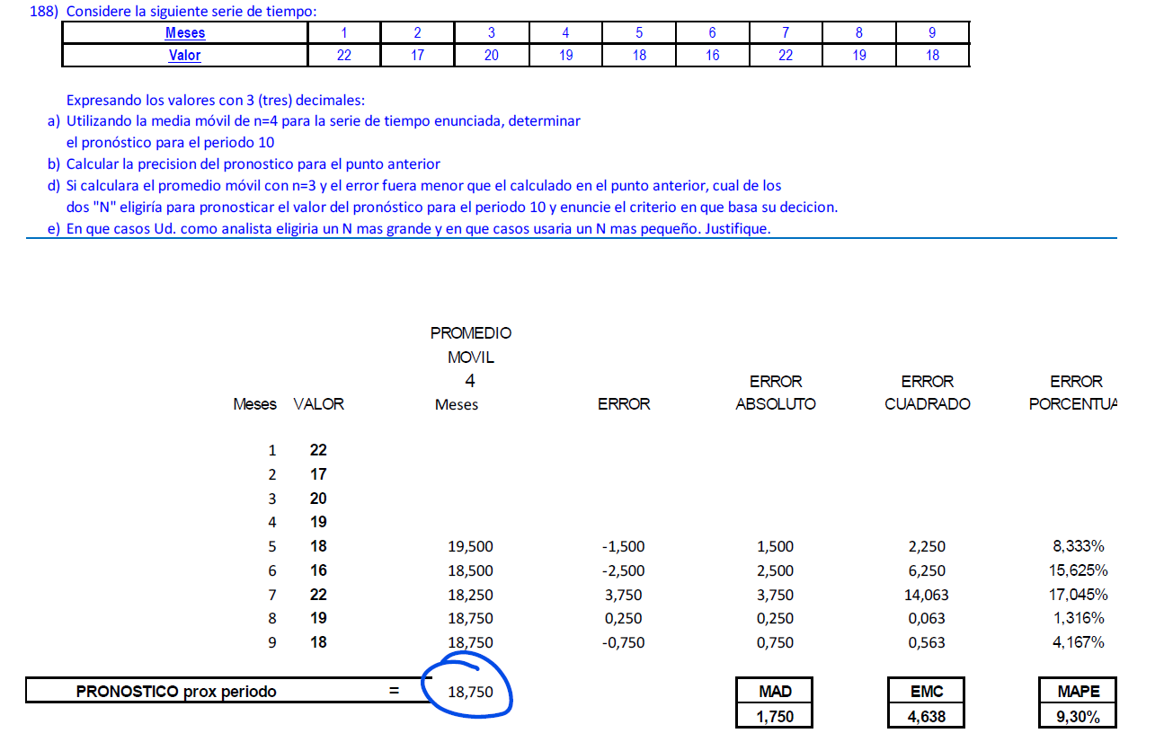
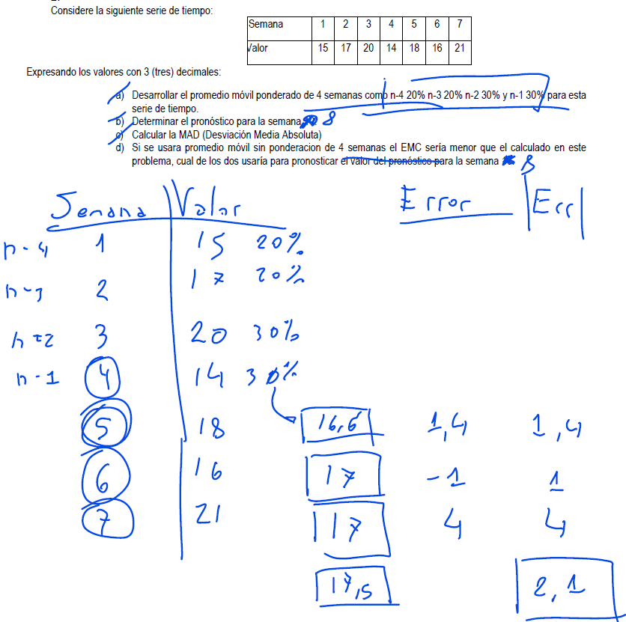
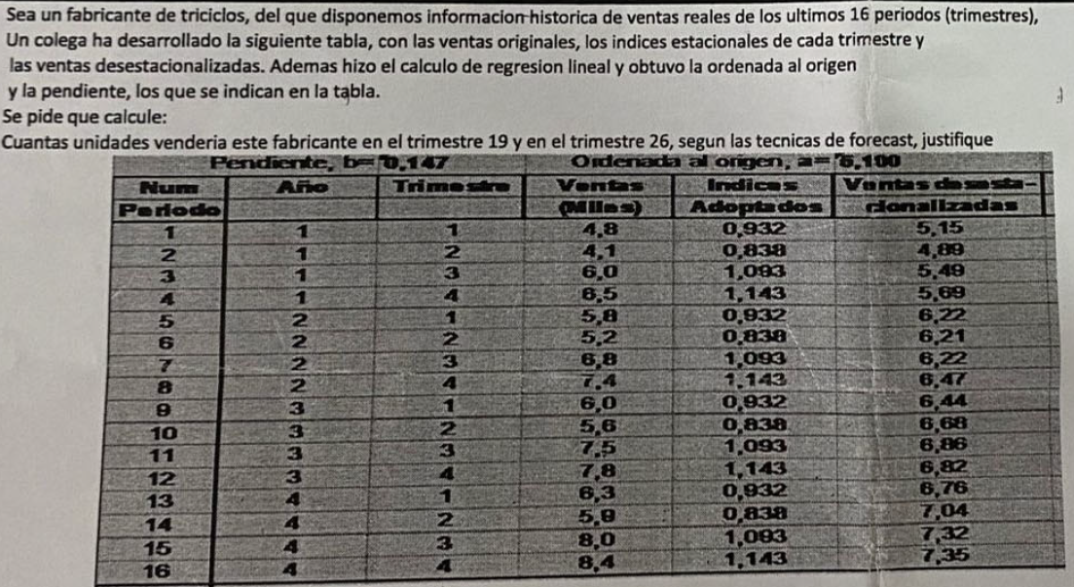


 |  |  |  |  |  |  |  |  |  |  |  |  |  |  |  |  |  |  |  |  |  |  |  |  |  |  | SEMANA | 1 | 2 | 3 | 4 | 5
 |  |  |  |  |  |  |  |  |  |  |  |  |  |  |  |  |  |  |  |  |  |  |  |  |  |  | VALOR | 10 | 7 | 9 | 10 | 7 | SEMANA | 1 | 2 | 3 | 4 | 5 | 6 | 7
 | Semana | 1 | 2 | 3 | 4 | 5 | 6 | 7 | 8 | 9 |  | 10 |  |  |  |  |  |  |  |  |  |  |  |  |  |  |  |  |  |  |  |  | VALOR | 21 | 19 | 11 | 14 | 10 | 13 | 15
 | Valor | 15 | 17 | 20 | 14 | 18 | 16 | 21 | 15 | 18 |  |  |  |  |  |  |  |  |  |  |  |  |  |  |  | n = | 2
 |  |  |  |  |  |  | 16.8 | 17 | 17.8 | 16.8 |  | 17.6 | A/B |  |  |  |  |  |  |  |  | Ponderación |  |  |  |  |  |  |  |  |  |  | a) | Pronostico semana 8 con una serie de tiempo movil de 3 semanas
 |  |  |  |  |  |  | 0.8 | 4 | 2.8 | 1.2 | MAD/DAM | 2.2 | C1 |  |  |  |  |  |  |  |  | 0.2 | 0.3 | 0.5 |  | a) | SEMANA | VALOR | PROM | Error ABS | Error^2 | Error %
 |  |  |  |  |  |  | 0.64 | 16 | 7.84 | 1.44 | MSE/ECM | 6.48 | C2 | Meses | 1 | 2 | 3 | 4 | 5 | 6 | 7 | 8 | 9 | 10 |  |  | 1 | 10 |  |  |  |  | SEMANA | VALOR | PROM | Error | Error^2 | Error %
 |  |  |  |  |  |  | 5.00% | 19.05% | 18.67% | 6.67% | MAPE/EPMA | 12.345% | C3 | Valor | 100 | 104 | 108 | 99 | 95 | 118 | 97 | 99 | 102 | 114 |  |  | 2 | 7 |  |  |  |  | 1 | 21
 |  |  |  |  |  |  |  |  |  |  |  |  |  |  | 0.2 | 0.3 | 0.5 |  |  |  |  |  |  |  |  |  | 3 | 9 | 8.5 | 0.5 | 0.25 | 5.56% | 2 | 19 |  |  |  |  |  |  |  |  |  |  |  |  |  |  |  | Meses | 1 | 2 | 3 | 4 | 5 | 6 | 7 | 8 | 9
 | OTRA FORMA DE HACERLO |  |  |  |  |  |  |  |  |  |  |  |  |  |  | 0.2 | 0.3 | 0.5 |  |  |  |  |  |  |  |  | 4 | 10 | 8 | 2 | 4 | 20.00% | 3 | 11 |  |  |  |  |  |  |  |  |  |  |  |  |  |  |  | Valor | 24 | 25 | 26 | 19 | 19 | 23 | 24 | 25 | 26
 | Semana | Valor | MA | MAD | MSE | MAPE |  | X | Y | (X - Xp) | (Y - Yp) | (X - Xp)*(Y - Yp) | (X - Xp)^2 |  |  |  | 0.2 | 0.3 | 0.5 |  |  |  |  |  |  |  | 5 | 7 | 9.5 | 2.5 | 6.25 | 35.71% | 4 | 14 | 17.000 | 3.000 | 9.000 | 0.214
 | 1 | 15 |  |  |  |  |  | 1 | 15 | -4 | -2.11 | 8.44 | 16 |  |  |  |  | 0.2 | 0.3 | 0.5 |  |  |  |  |  |  |  |  | 8.50 | 1.67 | 3.50 | 20.42% | 5 | 10 | 14.667 | 4.667 | 21.778 | 0.467 |  |  |  |  |  |  |  |  |  |  |  | n = | 4 | (Empezamos a calcular despues del mes 4)
 | 2 | 17 |  |  |  |  |  | 2 | 17 | -3 | -0.11 | 0.33 | 9 |  |  |  |  |  | 0.2 | 0.3 | 0.5 |  |  |  |  |  |  |  |  |  |  |  | 6 | 13 | 11.667 | 1.333 | 1.778 | 0.103
 | 3 | 20 |  |  |  |  |  | 3 | 20 | -2 | 2.89 | -5.78 | 4 |  |  |  |  |  |  | 0.2 | 0.3 | 0.5 |  |  |  | b) | SEMANA | VALOR | PROM | Error ABS | Error^2 | Error % | 7 | 15 | 12.333 | 2.667 | 7.111 | 0.178 |  |  | Pendiente b = |  | 0.147 | Ordenada al origen a = |  | 5.1 |  |  |  | Meses | Valor | PROM | Error ABS | Error^2 | Error %
 | 4 | 14 |  |  |  |  |  | 4 | 14 | -1 | -3.11 | 3.11 | 1 |  |  |  |  |  |  |  | 0.2 | 0.3 | 0.5 |  |  |  | 1 | 10 |  |  |  |  |  |  | 12.667 | 2.917 | 9.917 | 0.240 |  |  | N° Periodo | AÑO | TRIM | VENTAS | INDICES | VENTAS DESESTACIONALIZADAS |  |  |  | 1 | 24
MAD (Desviacion Media Absoluta) Promedio de los errores absolutos | 5 | 18 |  |  |  |  |  | 5 | 18 | 0 | 0.89 | 0.00 | 0 |  |  |  |  |  |  |  |  | 0.2 | 0.3 | 0.5 |  |  | 2 | 7 |  |  |  |  |  |  | Pry 8 | MAD | EMC | MAPE |  |  |  |  |  |  |  |  |  |  |  | 2 | 25
EMC (Error Cuadratico medio): Promedio de los MAD^2 individuales | 6 | 16 | 16.80 | 0.80 | 0.64 | 5.00% |  | 6 | 16 | 1 | -1.11 | -1.11 | 1 |  |  |  |  |  |  |  |  |  |  |  |  | 35% | 3 | 9 |  |  |  |  |  |  |  |  |  |  |  |  | 1 | 1 | 1 | 4.8 | 0.932 | 5.15 |  |  |  | 3 | 26
MAPE (Error Porcentual Medio Absoluto): Promedio de "Valor/MAD" individual | 7 | 21 | 17.00 | 4.00 | 16.00 | 19.05% |  | 7 | 21 | 2 | 3.89 | 7.78 | 4 | A) | Valor Prom Pond |  |  | 105.2 | 102.7 | 98.8 | 107.3 | 102.9 | 102.2 | 100.1 | 107.4 | 40% | 4 | 10 | 8.55 | 1.45 | 2.10 | 14.50% |  |  |  |  |  |  |  |  | 2 | 1 | 2 | 4.1 | 0.838 | 4.89 |  |  |  | 4 | 19
 | 8 | 15 | 17.80 | 2.80 | 7.84 | 18.67% |  | 8 | 15 | 3 | -2.11 | -6.33 | 9 | B) | MAD |  |  | 6.2 | 7.7 | 19.2 | 10.3 | 3.9 | 0.2 | 13.9 | 8.77 | 25% | 5 | 7 | 8.55 | 1.55 | 2.40 | 22.14% |  |  |  |  |  |  |  |  | 3 | 1 | 3 | 6 | 1.093 | 5.49 |  |  |  | 5 | 19 | 23.50 | 4.50 | 20.25 | 23.68%
 | 9 | 18 | 16.80 | 1.20 | 1.44 | 6.67% |  | 9 | 18 | 4 | 0.89 | 3.56 | 16 | C) | Con una "n" grande obtengo un modelo estable de curva chata, absorbiendo variaciones, pero con datos antiguos. |  |  |  |  |  |  |  |  |  |  |  |  |  | 8.90 | 1.50 | 2.25 | 18.32% |  |  |  |  |  |  |  |  | 4 | 1 | 4 | 6.5 | 1.143 | 5.69 |  |  |  | 6 | 23 | 22.25 | 0.75 | 0.56 | 3.26%
 | Promedio |  | 17.10 | 2.20 | 6.48 | 12.35% |  | Sumatorias |  |  |  | 10.00 | 60 |  | Con una "n" chico obtengo un modelo mas sensible que responde a los picos de la demanda. |  |  |  |  |  |  |  |  |  |  |  |  |  |  |  |  |  |  |  |  |  |  |  |  |  | 5 | 2 | 1 | 5.8 | 0.932 | 6.22 |  |  |  | 7 | 24 | 21.75 | 2.25 | 5.06 | 9.38%
 |  |  |  |  |  |  |  |  |  |  |  |  |  |  |  |  |  |  |  |  |  |  |  |  |  | c) | El ponderado es mas preciso dado que su error % es de 18,32 |  |  |  |  |  |  |  |  |  |  |  |  |  | 6 | 2 | 2 | 5.2 | 0.838 | 6.21 |  |  |  | 8 | 25 | 21.25 | 3.75 | 14.06 | 15.00%
 |  | Promedio mes 10 por media movil |  |  |  |  |  | Xp | 5 |  | A | 0.17 |  |  |  |  |  |  |  |  |  |  |  |  |  |  |  |  |  |  |  |  |  |  |  |  |  |  |  |  | 7 | 2 | 3 | 6.8 | 1.093 | 6.22 |  |  |  | 9 | 26 | 22.75 | 3.25 | 10.56 | 12.50%
 |  | 17.6 |  |  |  |  |  | Yp | 17.11 |  | B | 16.28 |  |  |  |  |  |  |  |  |  |  |  |  |  |  |  |  |  |  |  |  |  |  |  |  |  |  |  |  | 8 | 2 | 4 | 7.4 | 1.143 | 6.47 |  |  |  | Pronostico 10 |  | 24.50 | 2.90 | 10.10 | 12.76%
 |  |  |  |  |  |  |  |  |  |  |  |  |  |  |  |  |  |  |  |  |  |  |  |  |  |  |  |  |  |  |  |  |  |  |  |  |  |  |  |  | 9 | 3 | 1 | 6 | 0.932 | 6.44 |  |  |  |  |  |  | MAD | EMC | MAPE
 |  |  |  |  |  |  |  | Modelo | A*X + B |  | Pronóstico Mes 10 (regresión) |  |  |  |  |  |  |  |  |  |  |  |  |  |  |  |  |  |  |  |  |  |  |  |  |  |  |  |  |  | 10 | 3 | 2 | 5.6 | 0.838 | 6.68
 |  |  |  |  |  |  |  | Recta | 0,17*X + 16,28 |  | 17.94 |  |  |  |  |  |  |  |  |  |  |  |  |  |  |  |  |  |  |  |  |  |  |  |  |  |  |  |  |  | 11 | 3 | 3 | 7.5 | 1.093 | 6.86 |  |  |  | n = | 3 | (Empezamos a calcular despues del mes 3)
 |  |  |  |  |  |  |  |  |  |  |  |  |  |  |  |  |  |  |  |  |  |  |  |  |  |  |  |  |  |  |  |  |  |  |  |  |  |  |  |  | 12 | 3 | 4 | 7.8 | 1.143 | 6.82
 |  |  |  |  |  |  |  |  |  |  |  |  |  |  |  |  |  |  |  |  |  |  |  |  |  |  |  |  |  |  |  |  |  |  |  |  |  |  |  |  | 13 | 4 | 1 | 6.3 | 0.932 | 6.76 |  |  |  | Meses | Valor | PROM | Error ABS | Error^2 | Error %
 |  |  |  |  |  |  |  |  |  |  |  |  |  |  |  |  |  |  |  |  |  |  |  |  |  |  |  |  |  |  |  |  |  |  |  |  |  |  |  |  | 14 | 4 | 2 | 5.9 | 0.838 | 7.04 |  |  |  | 1 | 24
 |  |  |  |  |  |  |  |  |  |  |  |  |  |  |  |  |  |  |  |  |  |  |  |  |  |  |  |  |  |  |  |  |  |  |  |  |  |  |  |  | 15 | 4 | 3 | 8 | 1.093 | 7.32 |  |  |  | 2 | 25
 |  |  |  |  |  |  |  |  |  |  |  |  |  |  |  |  |  |  |  |  |  |  |  |  |  |  |  |  |  |  |  |  |  |  |  |  |  |  |  |  | 16 | 4 | 4 | 8.4 | 1.143 | 7.35 |  |  |  | 3 | 26
 |  |  |  |  |  |  |  |  |  |  |  |  |  |  |  |  |  |  |  |  |  |  |  |  |  |  |  |  |  |  |  |  |  |  |  |  |  |  |  |  | 17 |  | 1 |  | 0.932 |  |  |  |  | 4 | 19 | 25.00 | 6.00 | 36.00 | 31.58%
 |  |  |  |  |  |  |  |  |  |  |  |  |  |  |  |  |  |  |  |  |  |  |  |  |  |  |  |  |  |  |  |  |  |  |  |  |  |  |  |  | 18 |  | 2 |  | 0.838 |  |  |  |  | 5 | 19 | 23.33 | 4.33 | 18.78 | 22.81%
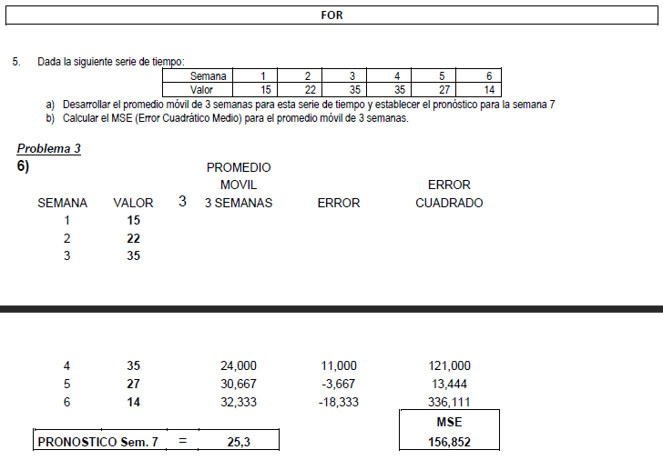
 |  |  |  |  |  |  |  |  |  |  |  |  |  |  |  |  |  |  |  |  |  |  |  |  |  |  |  |  |  |  |  |  |  |  |  |  |  |  |  |  | 19 |  | 3 |  | 1.093 |  |  |  |  | 6 | 23 | 21.33 | 1.67 | 2.78 | 7.25%
 |  |  |  |  |  |  |  |  |  |  |  |  |  |  |  |  |  |  |  |  |  |  |  |  |  |  |  |  |  |  |  |  |  |  |  |  |  |  |  |  | 20 |  | 4 |  | 1.143 |  |  |  |  | 7 | 24 | 20.33 | 3.67 | 13.44 | 15.28%
 |  |  |  |  |  |  |  |  |  |  |  |  |  |  |  |  |  |  |  |  |  |  |  |  |  |  |  |  |  |  |  |  |  |  |  |  |  |  |  |  | 21 |  | 1 |  | 0.932 |  |  |  |  | 8 | 25 | 22.00 | 3.00 | 9.00 | 12.00%
 |  |  |  |  |  |  |  |  |  |  |  |  |  |  |  |  |  |  |  |  |  |  |  |  |  |  |  |  |  |  |  |  |  |  |  |  |  |  |  |  | 22 |  | 2 |  | 0.838 |  |  |  |  | 9 | 26 | 24.00 | 2.00 | 4.00 | 7.69%
 |  |  |  |  |  |  |  |  |  |  |  |  |  |  |  |  |  |  |  |  |  |  |  |  |  |  |  |  |  |  |  |  |  |  |  |  |  |  |  |  | 23 |  | 3 |  | 1.093 |  |  |  |  | Pronostico 10 |  | 25.00 | 3.44 | 14.00 | 16.10%
 |  |  |  |  |  |  |  |  |  |  |  |  |  |  |  |  |  |  |  |  |  |  |  |  |  |  |  |  |  |  |  |  |  |  |  |  |  |  |  |  | 24 |  | 4 |  | 1.143 |  |  |  |  |  |  |  | MAD | EMC | MAPE
 |  |  |  |  |  |  |  |  |  |  |  |  |  |  |  |  |  |  |  |  |  |  |  |  |  |  |  |  |  |  |  |  |  |  |  |  |  |  |  |  | 25 |  | 1 |  | 0.932
 |  |  |  |  |  |  |  |  |  |  |  |  |  |  |  |  |  |  |  |  |  |  |  |  |  |  |  |  |  |  |  |  |  |  |  |  |  |  |  |  | 26 |  | 2 |  | 0.838

 |  |  |  |  |  |  |  |  |  |  |  |  |  |  |  |  |  |  |  |  |  |  |  |  |  |  |  |  |  |  |  |  |  |  |  |  |  |  |  |  | Y = a + b.m

 |  |  |  |  |  |  |  |  |  |  |  |  |  |  |  |  |  |  |  |  |  |  |  |  |  |  |  |  |  |  |  |  |  |  |  |  |  |  |  |  | Para Trimestre 19 |  | Y = 5,1 + 0,147 x 19 |  |  | Para Trimestre 26 |  | Y = 5,1 + 0,147 x 19
 |  |  |  |  |  |  |  |  |  |  |  |  |  |  |  |  |  |  |  |  |  |  |  |  |  |  |  |  |  |  |  |  |  |  |  |  |  |  |  |  |  |  | Y = | 7.893 |  |  |  | Y = | 8.922
 |  |  |  |  |  |  |  |  |  |  |  |  |  |  |  |  |  |  |  |  |  |  |  |  |  |  |  |  |  |  |  |  |  |  |  |  |  |  |  |  | Indice = 3 | 1.093 |  |  |  | Indice = 3 | 0.838

 |  |  |  |  |  |  |  |  |  |  |  |  |  |  |  |  |  |  |  |  |  |  |  |  |  |  |  |  |  |  |  |  |  |  |  |  |  |  |  |  | Ventas = | Y x Indice = |  |  |  | Ventas = | Y x Indice =
 |  |  |  |  |  |  |  |  |  |  |  |  |  |  |  |  |  |  |  |  |  |  |  |  |  |  |  |  |  |  |  |  |  |  |  |  |  |  |  |  | Ventas = | 7.89 | 1.09 | 8.63 |  | Ventas = | 8.92 | 0.84 | 7.48

Masas Patrimoniales
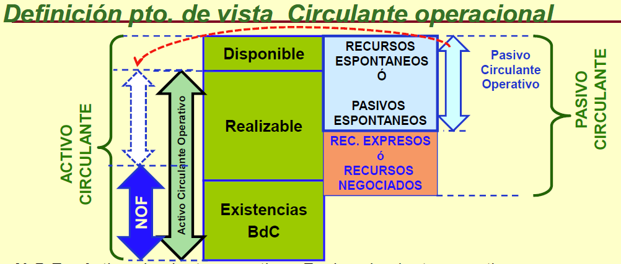
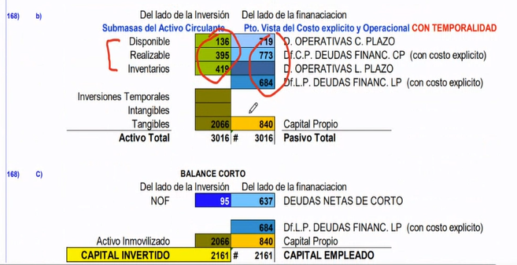
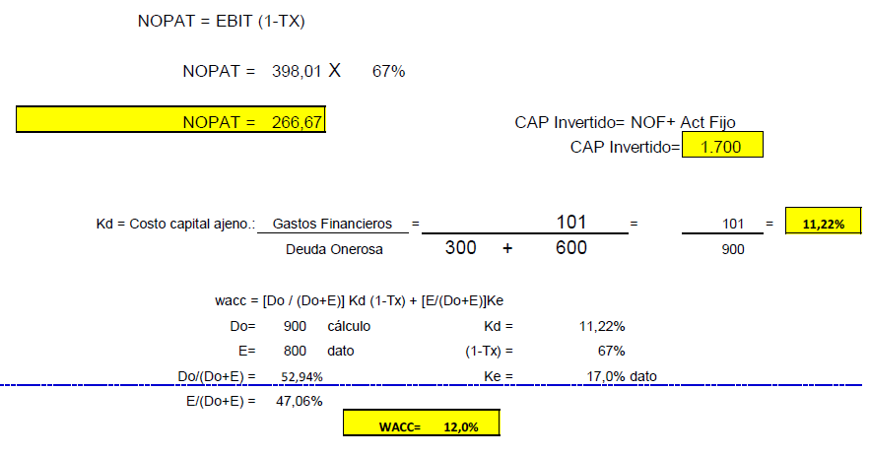
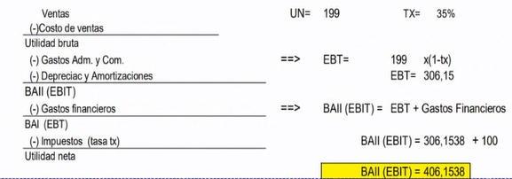
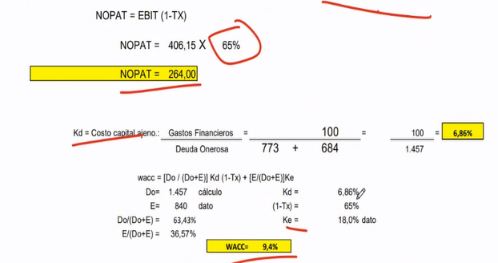
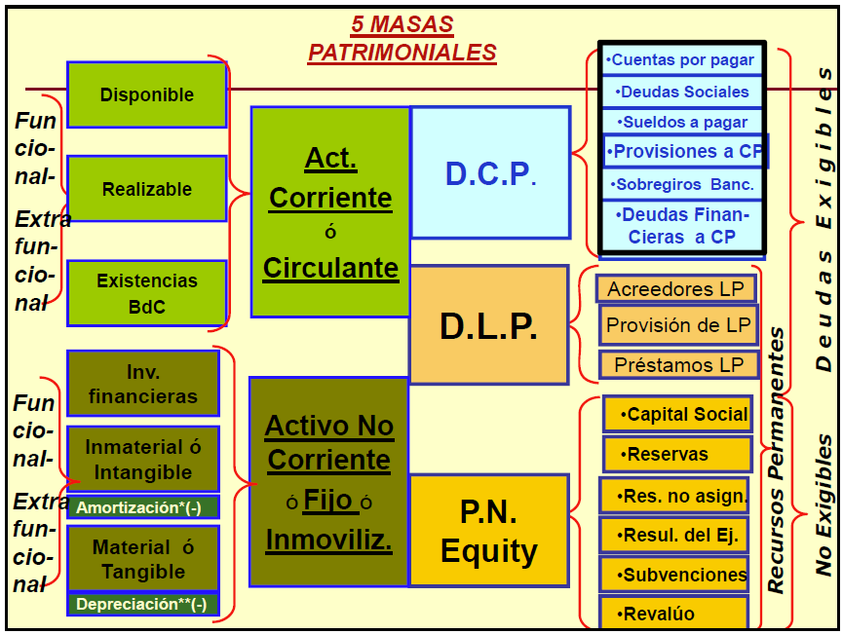
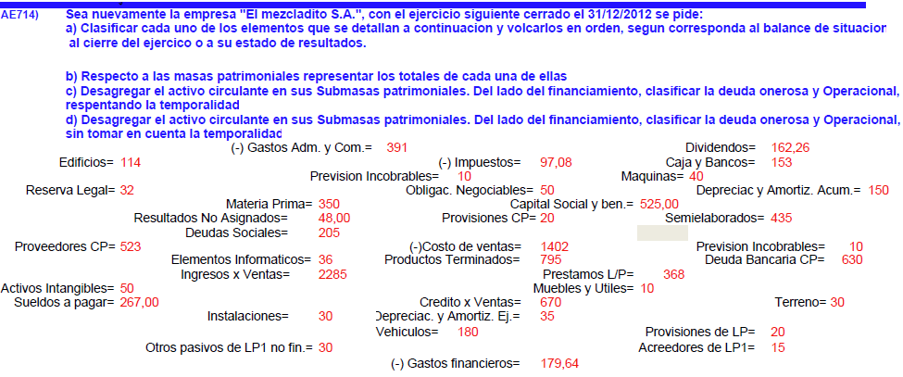
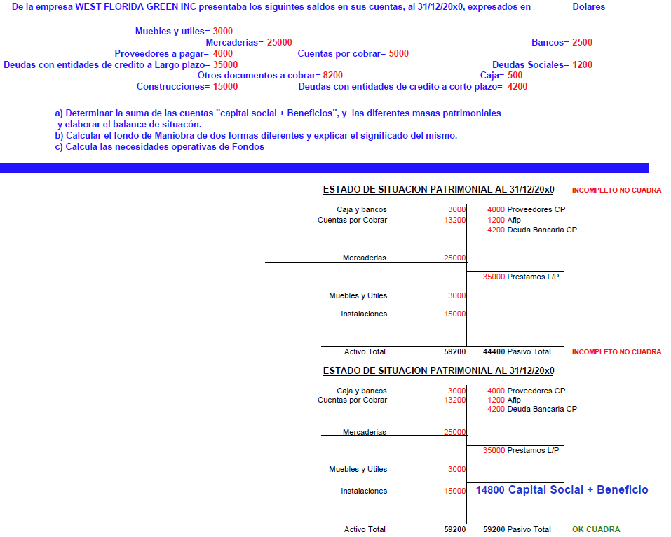
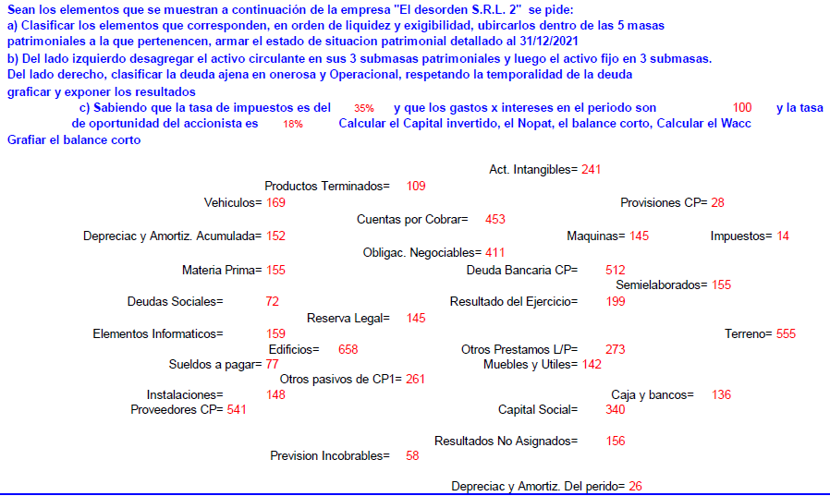
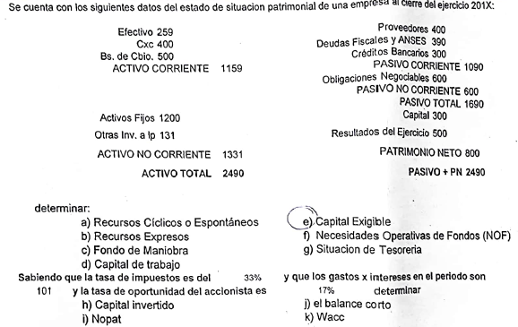
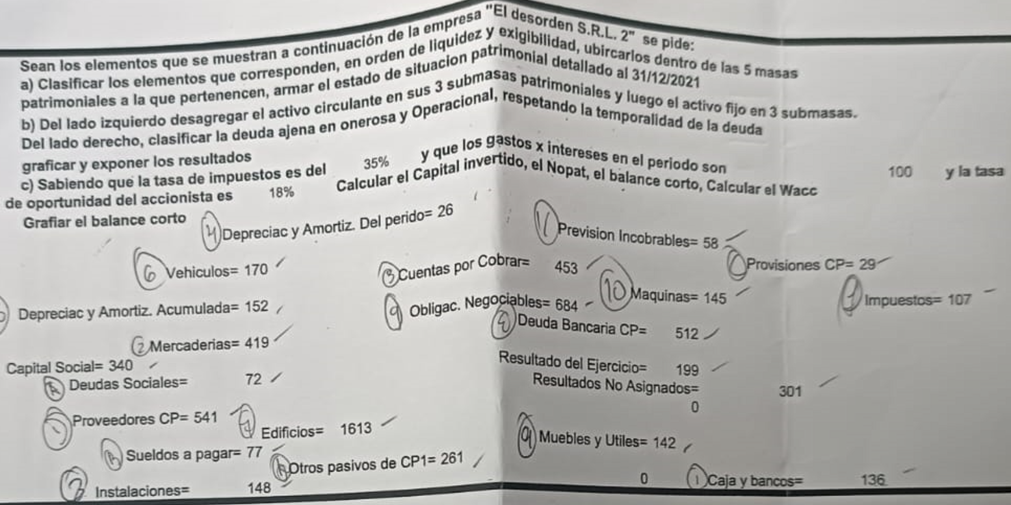
ACTIVO CORRIENTE | PASIVO CORRIENTE |  | Sea la empresa "SUPERMEZACLADO S.A." se pide: |  |  |  |  |  |  |  |  | Sea nuevamente la empresa "El mezcladito S.A.", con el ejercicio siguiente cerrado el 31/12/2012 se pide: |  |  |  |  |  |  |  |  |  | EJERCICIO 168
Disponible | Proveedores CP | Deudas Operativas Corto Plazo | a) Clasificar cada uno de los elementos que se detallan a continuacion, en orden de liquidez y de exigilibilidad. Volcarlo a un grafico valorizado. |  |  |  |  |  |  |  |  | a) Clasificar cada uno de los elementos que se detallan a continuacion y volcarlos en orden, segun corresponda al balance de situacion al cierre del ejercico o a su estado de resultados. |  |  |  |  |  | Caja y Bancos = |  |  | 136
Cajas y Bancos | Deudas Sociales |  | b) Ubicarlos en la masa patrimonial a la que pertenecen cada uno. |  |  |  |  |  |  |  |  | b) Respecto a las masas patrimoniales representar los totales de cada una de ellas |  |  |  |  |  | Mercaderias = |  |  | 419
Realizable | Sueldos a Pagar |  | c) Desagregar el activo circulante en sus submasas patrimoniales. Del lado del financiamiento, clasificar la deuda onerosa y operacional, respetando la temporalidad. |  |  |  |  |  |  |  |  | c) Desagregar el activo circulante en sus Submasas patrimoniales. Del lado del financiamiento, clasificar la deuda onerosa y Operacional, respentando la temporalidad |  |  |  |  |  | Cuentas por Cobrar = |  |  | 453
Cuentas por Cobrar | Provisiones CP |  | d) Desagregar el activo circulante en sus submasas patrimoniales. Del lado del financiamiento, clasificar la deuda onerosa y operacional, sin tomar en cuenta la temporalidad. |  |  |  |  |  |  |  |  | d) Desagregar el activo circulante en sus Submasas patrimoniales. Del lado del financiamiento, clasificar la deuda onerosa y Operacional, sin tomar en cuenta la temporalidad |  |  |  |  |  | Provisiones CP = |  |  | 29
Previsión Incobrables (-) | Deuda Bancaria CP | Deudas Financieras Corto Plazo |  |  |  |  |  |  |  |  |  |  |  |  |  |  |  | Impuestos = |  |  | 107
Existencias | Otros Pasivos de CP1 |  | Acreedores de LP1 = |  |  | 9 |  | Obligacion Negociables = |  | 30 |  |  | Acreedores de LP1 = | 15 | Maquinas = | 40 |  | Vehiculos = |  |  | 170
Materia Prima |  |  | Activos Intangibles = |  |  | 30 |  | Otros pasivos de LP1 no fin. = |  | 18 |  |  | Activos Intangibles = | 50 | Materia Prima = | 350 |  | Edificios = |  |  | 1613
Semielaborados |  |  | Caja y Bancos = |  |  | 92 |  | Prestamos L/P = |  | 220 |  |  | Caja y Bancos = | 153 | Muebles y Utiles = | 10 |  | Instalaciones = |  |  | 148
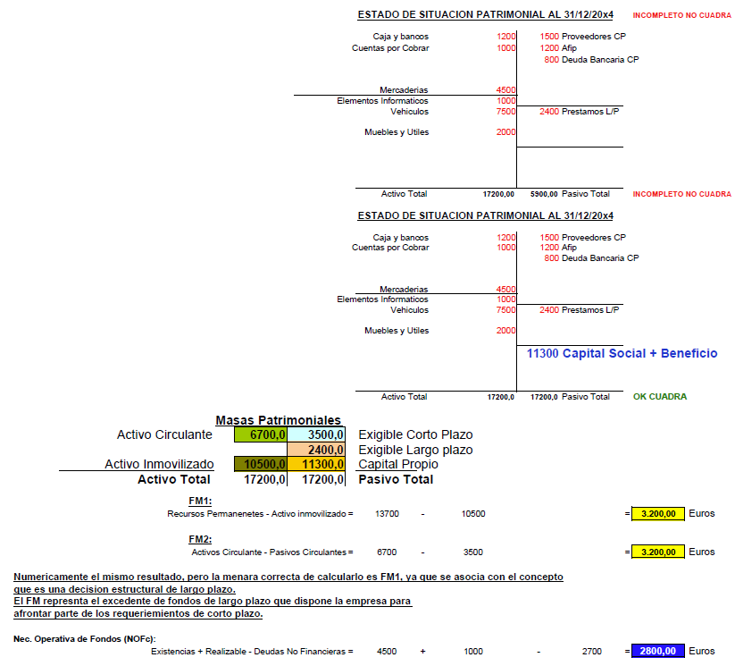
Prod. Terminados |  |  | Capital Social y Beneficio = |  |  | 315 |  | Prevision Incobrables = |  | 6 |  |  | Capital Social y ben. = | 525 | Obligac. Negociables = | 50 |  | Muebles y Utiles = |  |  | 142
ACTIVO NO CORRIENTE | PASIVO NO CORRIENTE |  | Credito por Ventas = |  |  | 402 |  | Productos Terminados = |  | 477 |  |  | Costo de ventas = | 1402 | Otros pasivos de LP1 no fin. = | 30 |  | Maquinas = |  |  | 145
Inv. Financieras | Otros Pasivos de LP1 no financ. | Deudas Operativas Largo Plazo | Depreciazion y Amort. Acum = |  |  | 90 |  | Proveedores CP = |  | 312 |  |  | Credito x Ventas = | 670 | Prestamos L/P = | 368 |  | Resutlados No Asignados = |  |  | 301
- | Acreedores de LP1 |  | Deuda Bancaria CP = |  |  | 378 |  | Provisiones CP = |  | 12 |  |  | Depreciac y Amortiz. Acum. = | 150 | Prevision Incobrables = | 10 |  | Resutlados del Ejercicio = |  |  | 149
Intangible | Provisiones de LP |  | Deudas Sociales = |  |  | 123 |  | Provisiones de LP = |  | 12 |  |  | Depreciac. y Amortiz. Ej. = | 35 | Productos Terminados = | 795 |  | Deudas Sociales = |  |  | 72
Act. Intangibles |  | Deudas Financieras Largo Plazo | Edificios = |  |  | 63 |  | Reserva Legal = |  | 19 |  |  | Deuda Bancaria CP = | 630 | Proveedores CP = | 523 |  | Proveedores CP = |  |  | 541
Tangible | Prestamos L/P |  | Elementos Informaticos = |  |  | 22 |  | Resutlados No Asignados = |  | 26 |  |  | Deudas Sociales = | 205 | Provisiones CP = | 20 |  | Sueldos a pagar = |  |  | 77
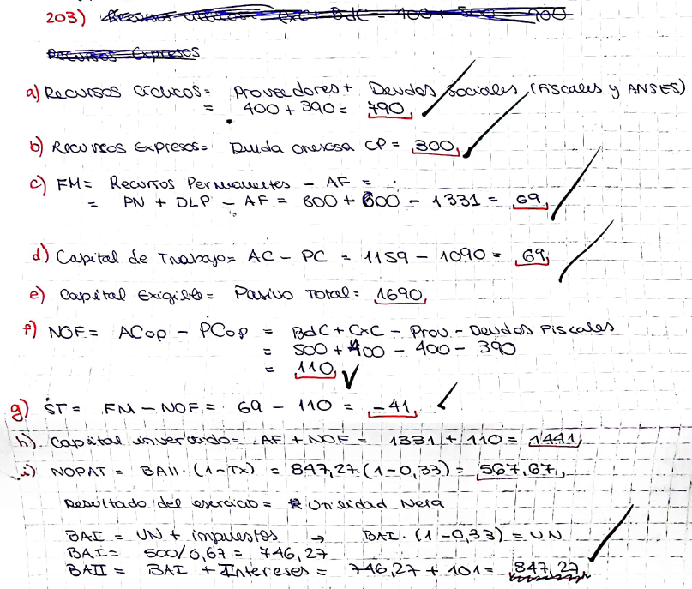
Elementos Informaticos | Obligac. Negociables |  | Instalaciones = |  |  | 18 |  | Semielaborados = |  | 261 |  |  | Dividendos = | 162.26 | Provisiones de LP = | 20 |  | Deuda Bancaria CP = |  |  | 512
Vehiculos |  |  | Maquinas = |  |  | 24 |  | Sueldos a Pagar = |  | 160 |  |  | Edificios = | 114 | Reserva Legal = | 32 |  | Otros pasivos de LP1 no fin. = |  |  | 261
Muebles y Utiles | PATRIMONIO NETO |  | Materia Prima = |  |  | 210 |  | Terreno = |  | 18 |  |  | Elementos Informaticos = | 36 | Resultados No Asignados = | 48 |  | Obligac. Negociables = |  |  | 684
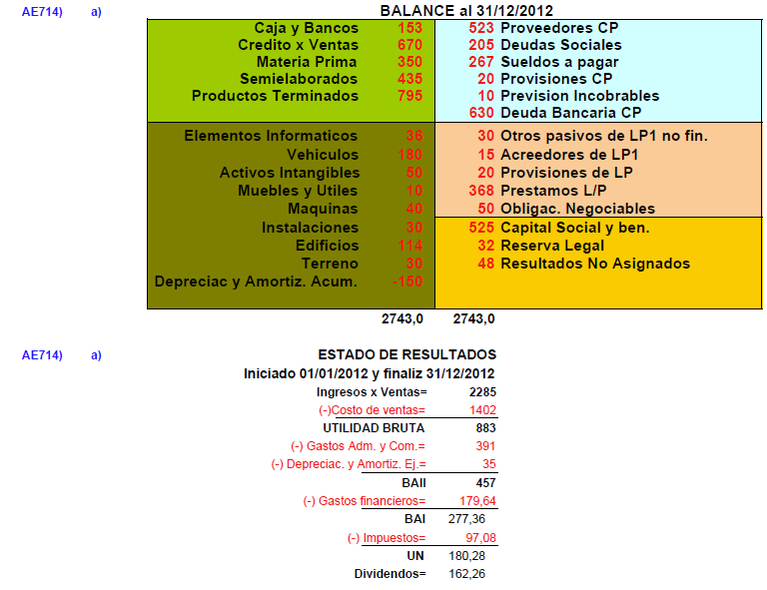
Maquinas | Capital Social |  | Muebles y Utiles = |  |  | 6 |  | Vehiculos = |  | 107 |  |  | Gastos Adm. y Com. = | 391 | Semielaborados = | 435 |  | Capital Social = |  |  | 340
Instalaciones | Reserva Legal |  |  |  |  |  |  |  |  |  |  |  | Gastos financieros = | 179.64 | Sueldos a pagar = | 267 |  | Depreciac y Amortiz. Acum. =
Edificios | Resultados no Asignados |  | a) y b) |  |  |  |  |  |  |  |  |  | Impuestos = | 97.08 | Terreno = | 30 |  | Depreciac. y Amortiz. Ej. =
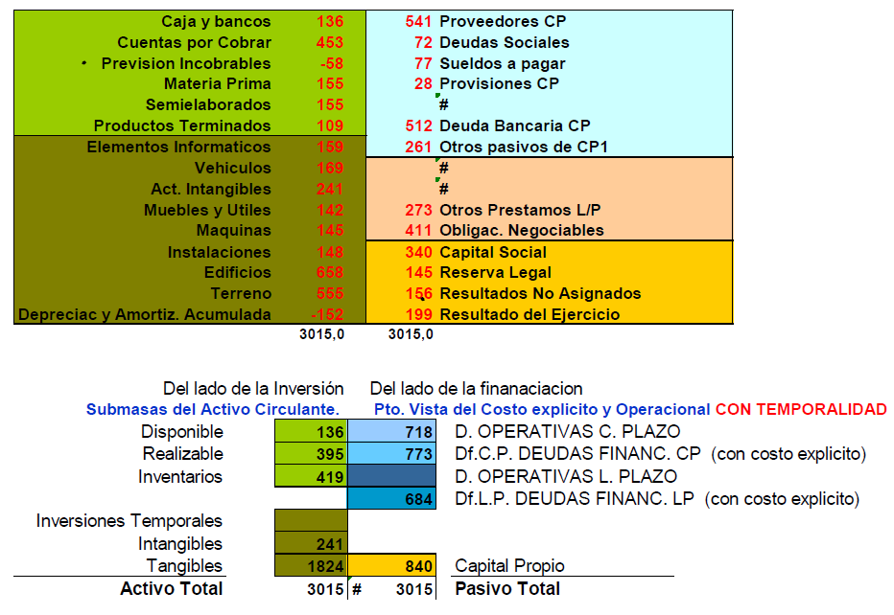
Terreno | Resultados del Ej. |  |  | Caja y Bancos = |  |  | 92 |  | Proveedores CP = |  | 312 |  | Ingresos x Ventas = | 2285 | Vehiculos = | 180
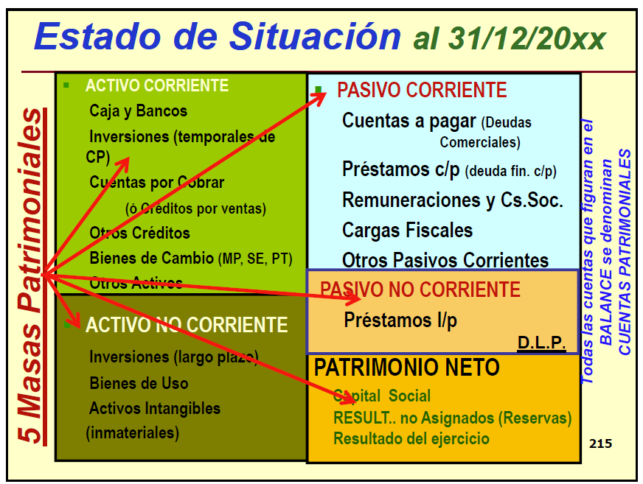
Deprec. y Amort. Acum. (-) |  |  |  | Credito por Ventas = |  |  | 402 |  | Deudas Sociales = |  | 123 |  | Instalaciones = | 30
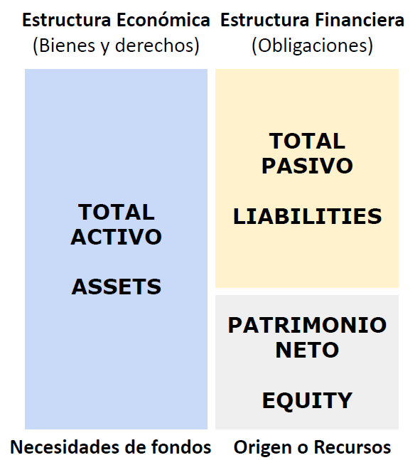
 |  |  |  | Productos Terminados = |  |  | 477 |  | Sueldos a Pagar = |  | 160
 |  |  |  | Semielaborados = |  |  | 261 |  | Provisiones CP = |  | 12
 |  |  |  | Materia Prima = |  |  | 210 |  | Prevision Incobrables = |  | 6 | a)
 |  |  |  | Activo Circulante = |  |  | 1442 |  | Deuda Bancaria CP = |  | 378 |  | Caja y Bancos = | 153 | Proveedores CP = | 523 | DISPONIBLE | 153 | 1025 | DS. OP. CORTO PLAZO |  |  | Sean los elementos que se muestran a continuacion se pide:
 |  |  |  |  |  |  |  |  | Pasivo Corto Plazo = |  | 991 |  | Credito x Ventas = | 670 | Deudas Sociales = | 205 | REALIZABLE | 670 | 630 | DS FINANC. CORTO PLAZO |  |  | a) Clasificar los elementos que corresponden, en orden de liquidez y exigilibilidad, ubicarlos dentro de las 5 masas patrimoniales a la que pertenecen, armar el estado de situación patrimonial detallado al 31/12/2021
 |  |  |  | Elementos Informaticos = |  |  | 22 |  |  |  |  |  | Productos Terminados = | 795 | Sueldos a pagar = | 267 | INVENTARIOS | 1580 | 65 | DS. OP. LARGO PLAZO
 |  |  |  | Vehiculos = |  |  | 107 |  | Otros pasivos de LP1 no fin. = |  | 18 |  | Semielaborados = | 435 | Provisiones CP = | 20 |  |  | 418 | DS FINANC. LARGO PLAZO |  |  | b) Del lado izquierdo desagregar el activo circulante en sus 3 submasas patrimoniales y luego el activo fijo en 3 submasas. Del lado derecho, clasificar la deuda ajena en onerosa y operacional, respetando la temporalidad de la deuda, graficar y exponer los resultados.
 |  |  |  | Activos Intangibles = |  |  | 30 |  | Acreedores de LP1 = |  | 9 |  | Materia Prima = | 350 | Prevision Incobrables = | 10
 |  |  |  | Muebles y Utiles = |  |  | 6 |  | Provisiones de LP = |  | 12 |  | Activo Circulante = | 2403 | Deuda Bancaria CP = | 630 | ACT INMOVILIZADO | 340 | 605 | CAP. PROPIO
 |  |  |  | Maquinas = |  |  | 24 |  | Prestamos L/P = |  | 220 |  |  |  | Pasivo Corto Plazo = | 1655 |  | 2743 | 2743 |  |  |  | c) Si tasa de impuestos es del 35% y que los gastos por intereses en el periodo son 100 y la tasa de oportunidad del accionistas es 18%. Calcular el capital invertido, el Nopat, el balance corto, el wacc. Graficar el balance corto
 |  |  |  | Instalaciones = |  |  | 18 |  | Obligacion Negociables = |  | 30 |  | Elementos Informaticos = | 36
 |  |  |  | Edificios = |  |  | 63 |  | Pasivo Largo Plazo = |  | 289 |  | Vehiculos = | 180 | Otros pasivos de LP1 no fin. = | 30
 |  |  |  | Terreno = |  |  | 18 |  |  |  |  |  | Activos Intangibles = | 50 | Acreedores de LP1 = | 15 | Activo Circulante | 2403 | 1090 | DS. OP. |  |  |  | Caja y Bancos |  | 136 |  | Proveedores CP |  | 541
 |  |  |  | Depreciazion y Amort. Acum = |  |  | -90 |  | Capital Social y Beneficio = |  | 315 |  | Muebles y Utiles = | 10 | Provisiones de LP = | 20 | Activo FIJO | 340 | 1048 | DS FINANC. |  |  |  | Cuentas por Cobrar |  | 453 |  | Deudas Sociales |  | 72
 |  |  |  | Activo Fijo = |  |  | 198 |  | Reserva Legal = |  | 19 |  | Maquinas = | 40 | Prestamos L/P = | 368 |  | 2743 | 605 |  |  |  |  | Prevision Incobrables |  | -58 |  | Sueldos a Pagar |  | 77
 |  |  |  |  |  |  |  |  | Resutlados No Asignados = |  | 26 |  | Instalaciones = | 30 | Obligac. Negociables = | 50 |  |  |  |  |  |  |  | Mercaderias |  | 419 |  | Provisiones CP |  | 29
 |  |  |  |  |  |  |  |  | Patrimonio Neto = |  | 360 |  | Edificios = | 114 | Pasivo Largo Plazo = | 483 |  |  |  |  |  |  |  |  |  |  |  | Deuda Bancaria CP |  | 512
 |  |  |  |  |  |  |  |  |  |  |  |  | Terreno = | 30 |  |  |  |  |  |  |  |  |  | Vehiculos |  | 170 |  | Otros Pasivos de CP1 |  | 261
 |  |  |  | ACTIVO TOTAL = |  |  | 1,640 |  | PASIVO TOTAL = |  | 1,640 |  | Depreciac y Amortiz. Acum. = | -150 | Capital Social y ben. = | 525 |  |  |  |  |  |  |  | Muebles y Utiles |  | 142
 |  |  |  |  |  |  |  |  |  |  |  |  | Activo Fijo = | 340 | Reserva Legal = | 32 |  |  |  |  |  |  |  | Maquinas |  | 145 |  | Obligac. Negociables |  | 684
 |  |  | c) |  |  |  |  |  |  |  |  |  |  |  | Resultados No Asignados = | 48 |  |  |  |  |  |  |  | Instalaciones |  | 148
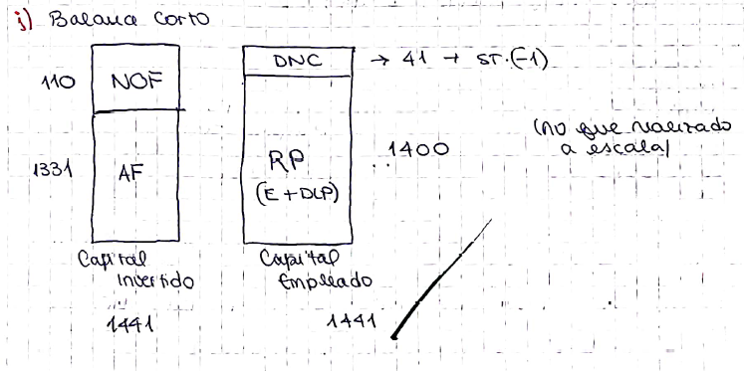
 |  |  | Caja y Bancos = |  |  | 92 | Disponible | Prov CP / Ds Sociales / Sueldos / Provisiones CP / Prev Incob = |  | 613 | Deudas Op a Corto Plazo |  |  |  | Patrimonio Neto = | 605 |  |  |  |  |  |  |  | Edificios |  | 1613 |  | Capital Social |  | 340
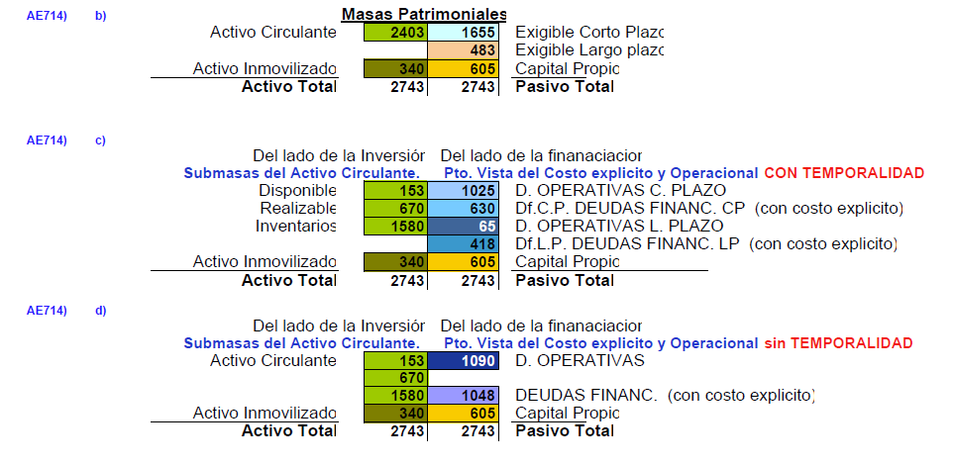
 |  |  | Credito por Ventas = |  |  | 402 | Realizable |  |  |  |  |  |  |  |  |  |  |  |  |  |  |  |  | Deprec y Amort Acum |  | -152 |  | Resultado Ej |  | 199
 |  |  | Productos Terminados / Semielaborados / Materia Prima = |  |  | 948 | Inventarios | Deuda Bancaria CP = |  | 378 | Df Corto Plazo Deudas Finan CP (Con costo explicito) |  | ACTIVO TOTAL | 2743 | PASIVO TOTAL | 2743 |  |  |  |  |  |  |  |  |  |  |  | Resultado No Asignados |  | 301
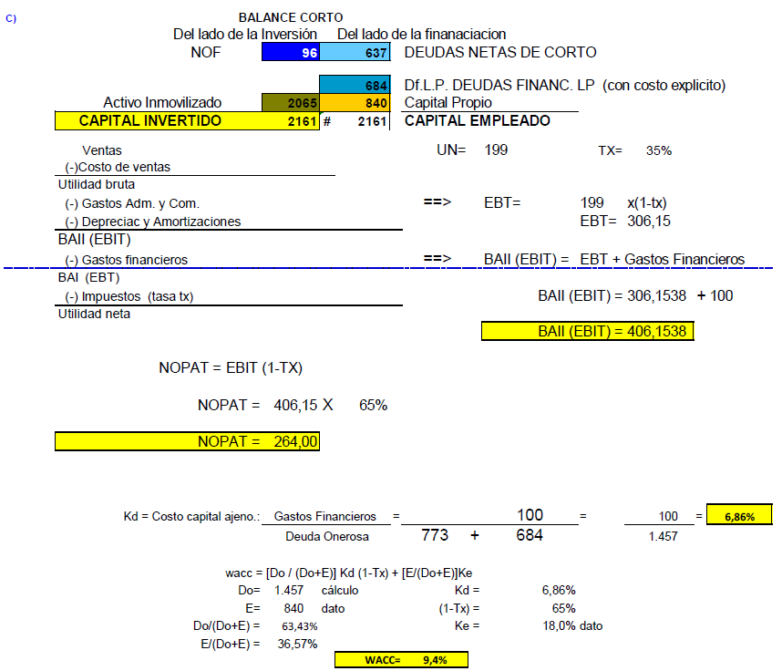
 |  |  |  |  |  |  |  | Otros pasivos de LP1 no fin. / Acreedores de LP1 / Provi de LP = |  | 39 | Deudas Op a Largo Plazo |  |  |  |  |  |  |  |  |  |  |  |  | ACTIVO TOTAL |  | 3016 |  | PASIVO TOTAL |  | 3016
 |  |  | Activo Fijo = |  |  | 198 | Inmovilizado
 |  |  |  |  |  |  |  | Prestamos L/P / Oblig Negociables = |  | 250 | Df Largo Plazo Deudas Finan LP (Con costo explicito) |  | Ventas | 2285 |  |  |  |  |  |  |  |  | Quedan fuera:
 |  |  |  |  |  |  |  | Patrimonio Neto = |  | 360 | Capital Propio |  | CMV | 1402 |  |  |  |  |  |  |  |  |  | Deprec y Amort Ejerc |  | -26 |  | Impuestos |  | 107
 |  |  |  |  |  |  |  |  |  |  |  |  | UB | 883
 |  |  | d) |  |  |  |  |  |  |  |  |  | Gastos Adm. y Com. = | 391 |  |  |  |  |  |  |  |  |  | Disponible |  | 136 |  | DCP Operativas |  | 719
 |  |  | Caja y Bancos = |  |  | 92 | Circulante | Provs CP / Deudas Soc / Sueldos / Provs CP / Prev Incobrables / Ds Bancaria CP = |  | 652 | Deudas Operativas |  | EBITDA | 492 |  |  |  |  |  |  |  |  |  | Realizable |  | 395 |  | DCP Onerables |  | 773
 |  |  | Credito por Ventas = |  |  | 402 |  |  |  |  |  |  | Depreciac. y Amortiz. Ej. = | 35 |  |  |  |  |  |  |  |  |  | Inventarios |  | 419
 |  |  | Productos Terminados / Semielaborados / Materia Prima = |  |  | 948 |  | Deuda Banc CP / Otros pasivos de LP1 no fin. / Provisiones de LP / Prestamos L/P = |  | 628 | Deudas Financieras (Con costo explicito) |  | EBIT | 457 |  |  |  |  |  |  |  |  |  |  |  |  |  | DLP Operativas |  | 0
 |  |  |  |  |  |  |  |  |  |  |  |  | Gastos financieros = | 179.64 |  |  |  |  |  |  |  |  |  | Inv Temporales |  | 0 |  | DLP Onerables |  | 684
 |  |  | Activo Fijo = |  |  | 198 | Inmovilizado | Patrimonio Neto = |  | 360 | Capital Propio |  | EBT | 277.36 |  |  |  |  |  |  |  |  |  | Inv Intangibles |  | 0
 |  |  |  |  |  |  |  |  |  |  |  |  | Impuestos = | 97.08 |  |  |  |  |  |  |  |  |  | Inv Tangibles |  | 2066 |  | Capital Propio |  | 840
 |  |  |  |  |  |  |  |  |  |  |  |  | UN | 180.28 |  |  |  |  |  |  |  |  |  | ACTIVO TOTAL |  | 3016 |  | PASIVO TOTAL |  | 3016

 |  |  |  |  | AC |  | PC |  |  |  |  |  | Dividendos = | 162.26 |  |  |  |  |  |  |  |  |  | BALANCE CORTO
 |  |  |  |  |  |  |  |  |  |  |  |  |  |  |  |  |  |  |  |  |  |  |  | NOF |  | 95 |  | 637 | Deudas Neta de Corto
 |  |  |  |  |  |  |  |  |  |  |  |  |  |  |  |  |  |  |  |  |  |  |  |  |  |  |  | 684 | Deudas Financ LP
 |  |  |  |  |  | FM | PL |  |  |  |  |  |  |  |  |  |  |  |  |  |  |  |  | Activo Inmovilizado |  | 2066 |  | 840 | Capital Propio
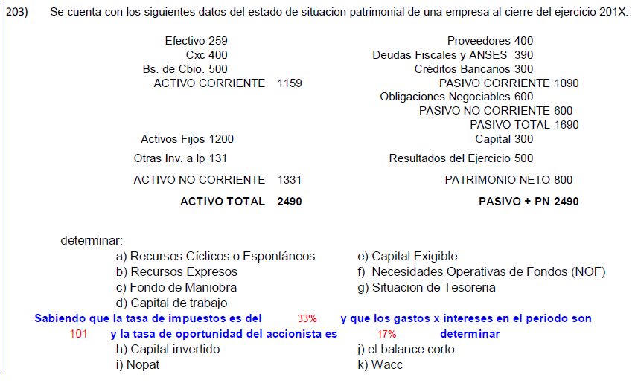
 |  |  |  |  | AF |  | PN |  |  |  |  |  |  |  |  |  |  |  |  |  |  |  |  | CAPITAL INVERTIDO |  | 2161 |  | 2161 | CAPITAL EMPLEADO

 |  |  |  |  |  |  |  |  |  |  |  |  |  |  |  |  |  |  |  |  |  |  |  | FM = (PN + PNC) - AF = |  | 840 | 684 | 2066 | -542
 |  |  |  |  |  |  |  |  |  |  |  |  |  |  |  |  |  |  |  |  |  |  |  | NOFc = | AC Realizable+AC Inventarios-PC Operativa
 |  |  |  |  |  |  |  |  |  |  |  |  |  |  |  |  |  |  |  |  |  |  |  | NOFc = | 395 | 419 | 719 | 95
 |  |  |  |  |  |  |  |  |  |  |  |  |  |  |  |  |  |  |  |  |  |  |  | ST = FM - NOF = |  | -637
 |  |  |  |  |  |  |  |  |  |  |  |  |  |  |  |  |  |  |  |  |  |  |  | DNC = -1 x ST |  | 637 |  |  |  |  |  |  |  |  |  | NOF
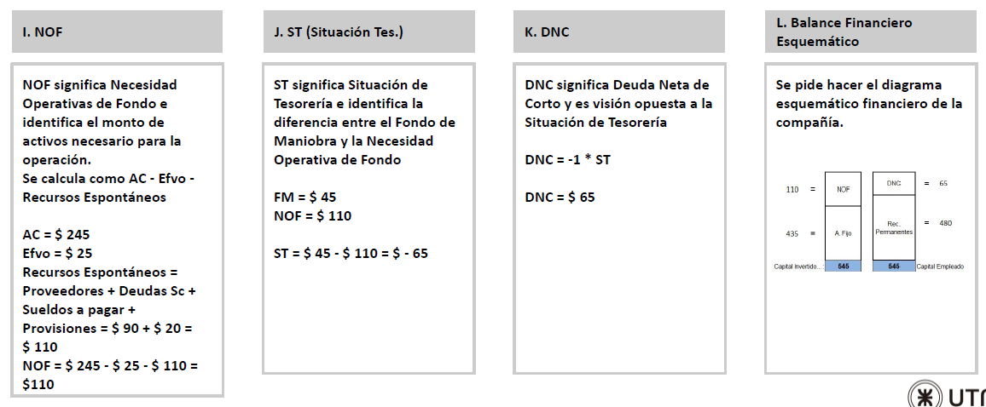
 |  |  |  |  |  |  |  |  |  |  |  |  |  |  |  |  |  |  |  |  |  |  |  |  |  |  |  |  |  |  |  |  |  |  |  | 110

 |  |  |  |  |  |  |  |  |  |  |  |  |  |  |  |  |  |  |  |  |  |  |  |  |  |  |  |  |  |  |  |  |  |  |  | FM=
 |  |  |  |  |  |  |  |  |  |  |  |  |  |  |  |  |  |  |  |  |  |  |  |  |  |  |  |  |  |  |  |  |  |  |  | 69

 |  |  |  |  |  |  |  |  |  |  |  |  |  |  |  |  |  |  |  |  |  |  |  |  |  |  |  |  |  |  |  |  |  |  | St= | FM-NOF
 |  |  |  |  |  |  |  |  |  |  |  |  |  |  |  |  |  |  |  |  |  |  |  |  |  |  |  |  |  |  |  |  |  |  |  | -41

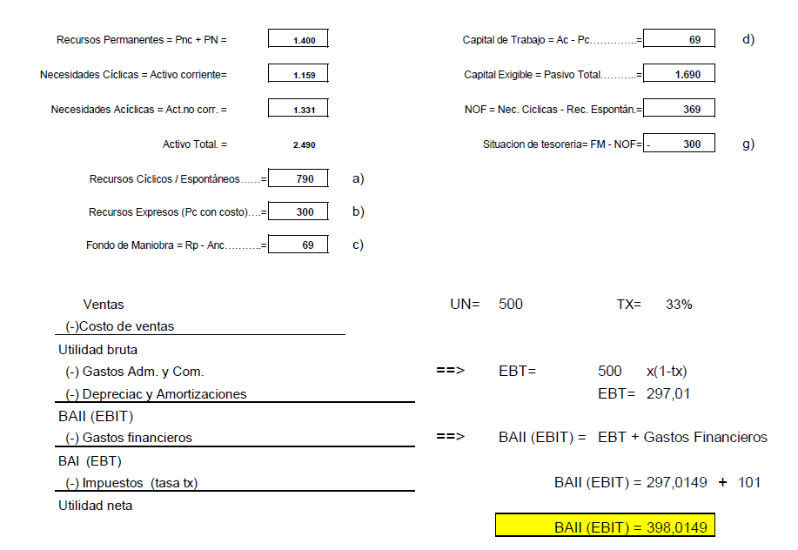
 |  |  |  |  |  |  |  |  |  |  |  |  |  |  |  |  |  |  |  |  |  |  |  | VENTAS
 |  |  |  |  |  |  |  |  |  |  |  |  |  |  |  |  |  |  |  |  |  |  |  | CMV |  |  |  |  |  |  |  |  |  |  | AC Realizable+AC Inventarios-PC Operativa
 |  |  |  |  |  |  |  |  |  |  |  |  |  |  |  |  |  |  |  |  |  |  |  | UB
 |  |  |  |  |  |  |  |  |  |  |  |  |  |  |  |  |  |  |  |  |  |  |  | Gs Adm y Com
 |  |  |  |  |  |  |  |  |  |  |  |  |  |  |  |  |  |  |  |  |  |  | Dato | Deprec y Amort |  | 26.00
 |  |  |  |  |  |  |  |  |  |  |  |  |  |  |  |  |  |  |  |  |  |  | Calculo | EBIT |  | 406.15 |  | NOPAT = EBIT x (1 - Tx)
 |  |  |  |  |  |  |  |  |  |  |  |  |  |  |  |  |  |  |  |  |  |  | Dato | Gs Financieros |  | 100.00 |  | NOPAT = 406,15 x (1 - 35%)
 |  |  |  |  |  |  |  |  |  |  |  |  |  |  |  |  |  |  |  |  |  |  | Calculo | EBT |  | 306.15 |  | NOPAT = | 264
 |  |  |  |  |  |  |  |  |  |  |  |  |  |  |  |  |  |  |  |  |  |  | Dato | Imp tx |  | 107.15
 |  |  |  |  |  |  |  |  |  |  |  |  |  |  |  |  |  |  |  |  |  |  | Dato | UN |  | 199.00

 |  |  |  |  |  |  |  |  |  |  |  |  |  |  |  |  |  |  |  |  |  |  |  | Kd = Costo Capital Ajeno = Gs Financieros / Deuda Onerosa
 |  |  |  |  |  |  |  |  |  |  |  |  |  |  |  |  |  |  |  |  |  |  |  | Kd = Costo Capital Ajeno = 100 / (DCP Onerosa + DLP Onerosa)
 |  |  |  |  |  |  |  |  |  |  |  |  |  |  |  |  |  |  |  |  |  |  |  | Kd = Costo Capital Ajeno = 100 / (773 + 684)
 |  |  |  |  |  |  |  |  |  |  |  |  |  |  |  |  |  |  |  |  |  |  |  | Kd = | 0.0686 | 6.86%

 |  |  |  |  |  |  |  |  |  |  |  |  |  |  |  |  |  |  |  |  |  |  |  | WACC = [Do/(Do + E)] x Kd x (1 - Tx) + [E/(Do + E)] x Ke
 |  |  |  |  |  |  |  |  |  |  |  |  |  |  |  |  |  |  |  |  |  |  |  | Do = 773 + 684 = |  | 1,457
 |  |  |  |  |  |  |  |  |  |  |  |  |  |  |  |  |  |  |  |  |  |  |  | E = PN = | 840

 |  |  |  |  |  |  |  |  |  |  |  |  |  |  |  |  |  |  |  |  |  |  |  | WACC = | 0.09412276883 | 9.41%
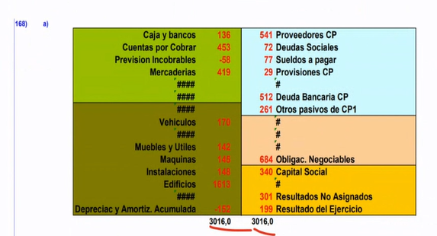

 |  |  |  |  |  |  |  |  |  |  |  |  |  |  |  |  |  |  |  |  |  |  |  |  |  |  |  |  |  |  | NOF= Necesidades Ciclicas - Recursos ciclicas

 |  |  |  |  |  |  |  |  |  |  |  |  |  |  |  |  |  |  |  |  |  |  |  |  |  |  |  |  |  |  | a) | Recursos ciclicas = | 790 | PC Operativo
 |  |  |  |  |  |  |  |  |  |  |  |  |  |  |  |  |  |  |  |  |  |  |  |  |  |  |  |  |  |  | b) | Deuda Onerosa CP = | 300

Hoja1
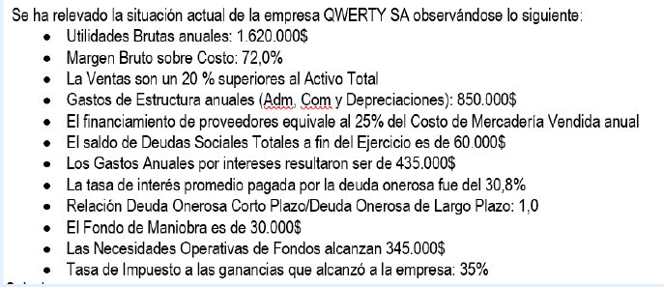
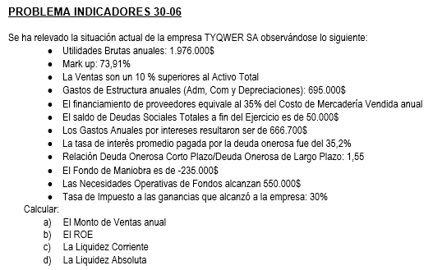
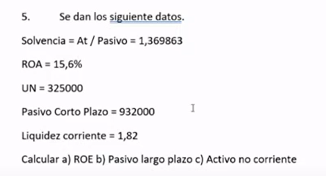
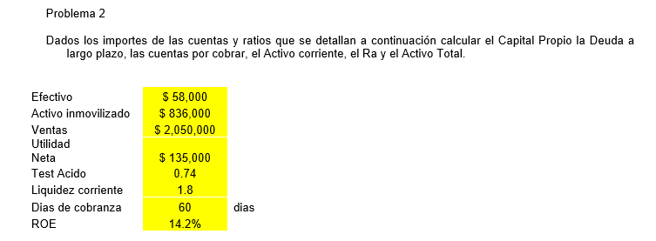
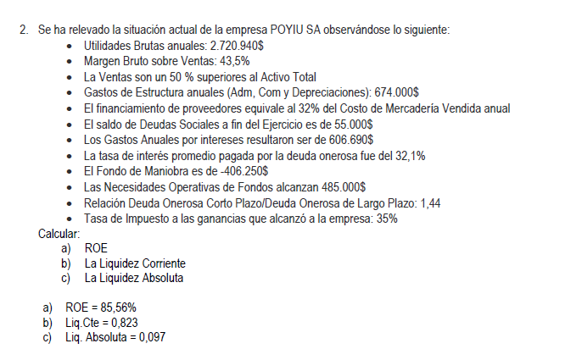

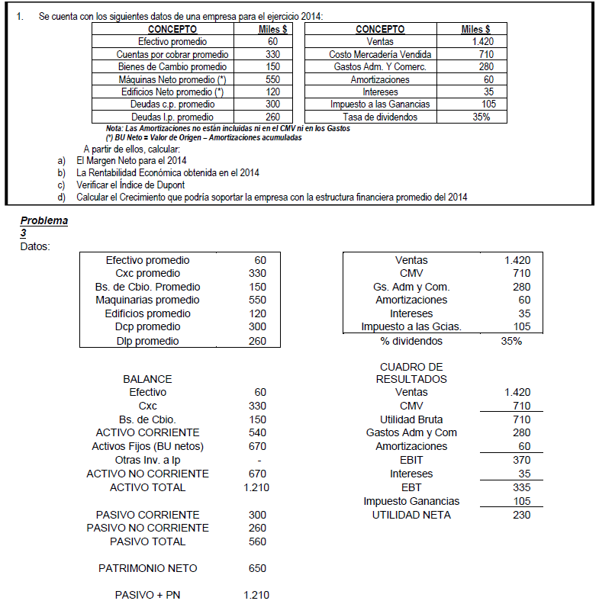
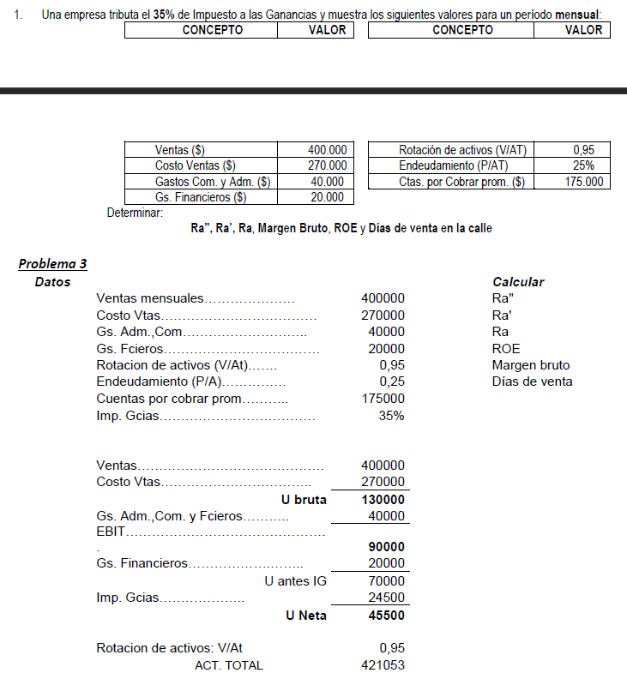
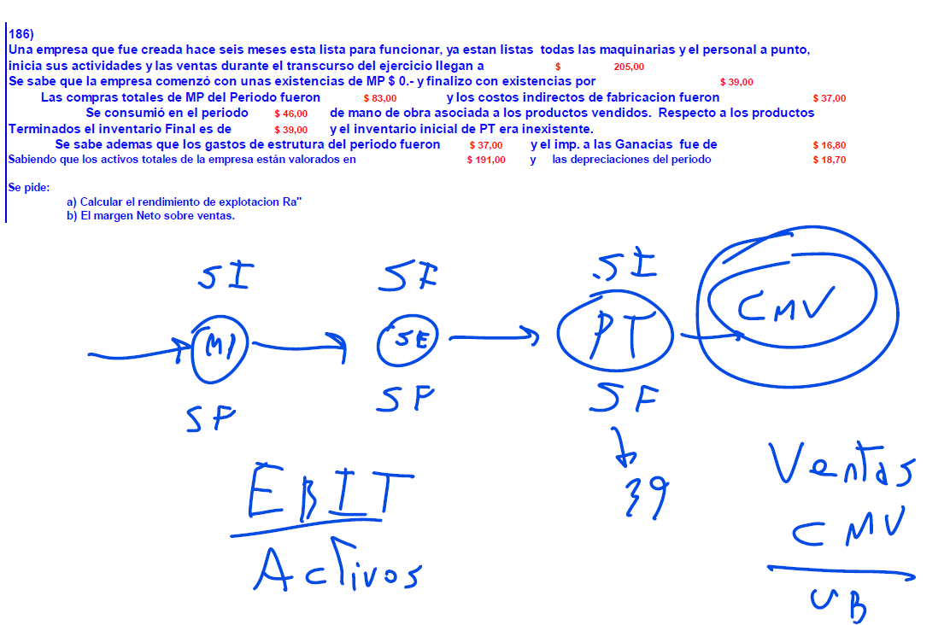

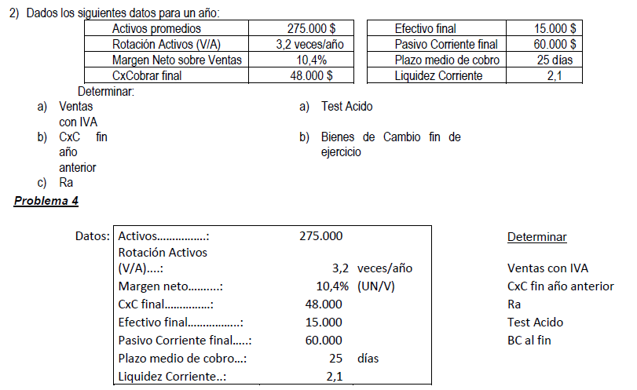
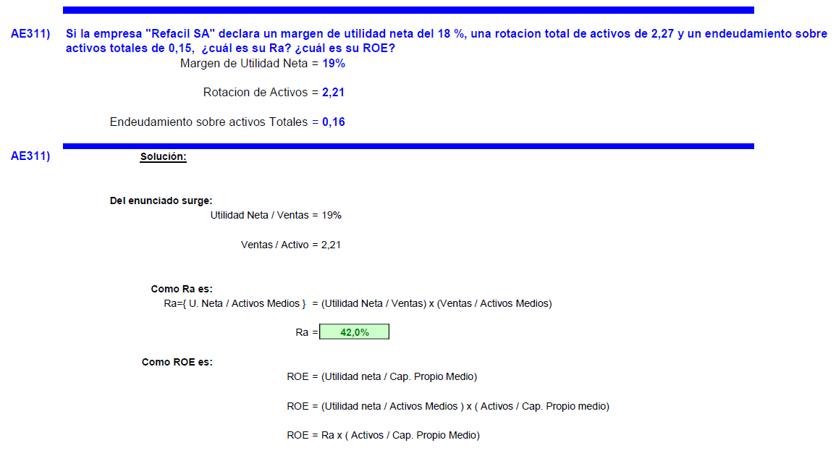
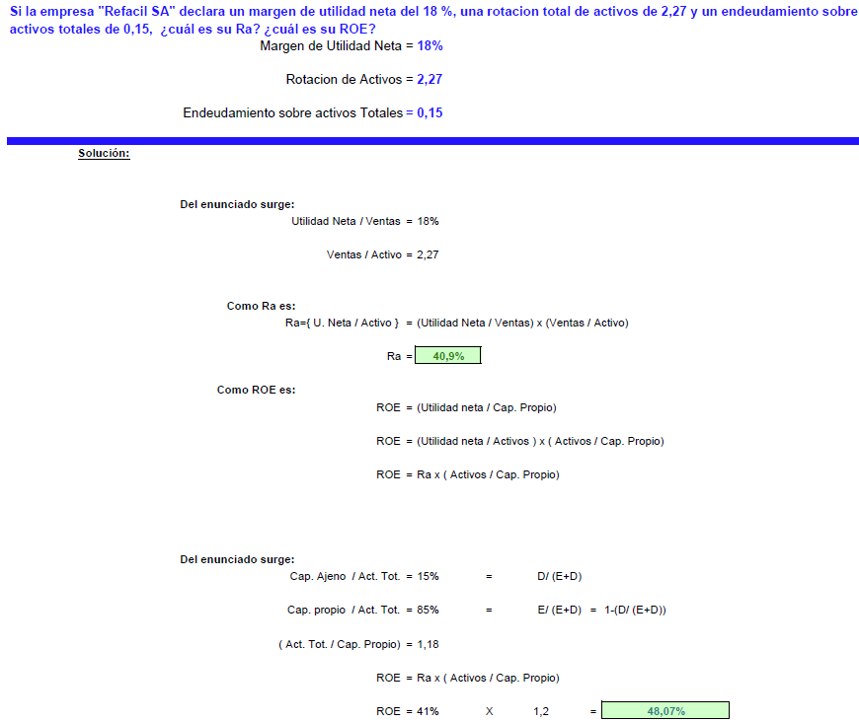
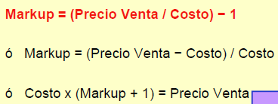
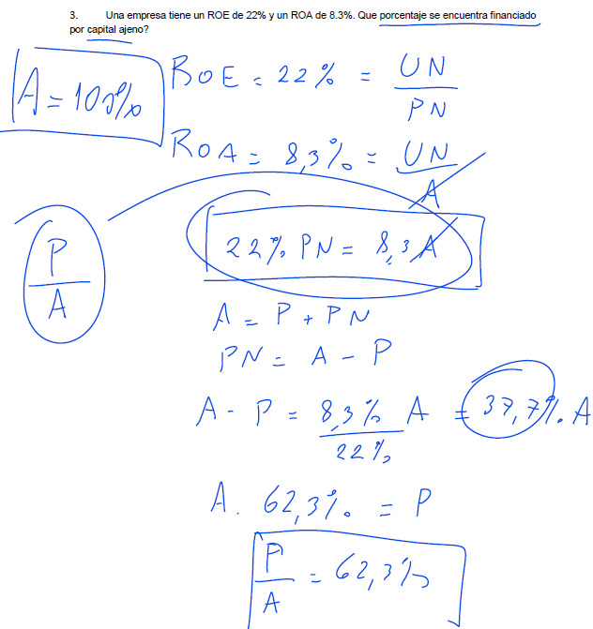
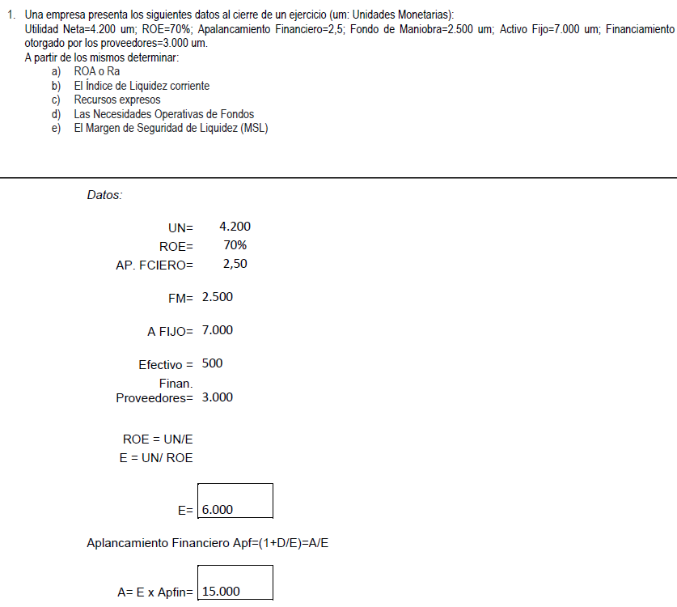
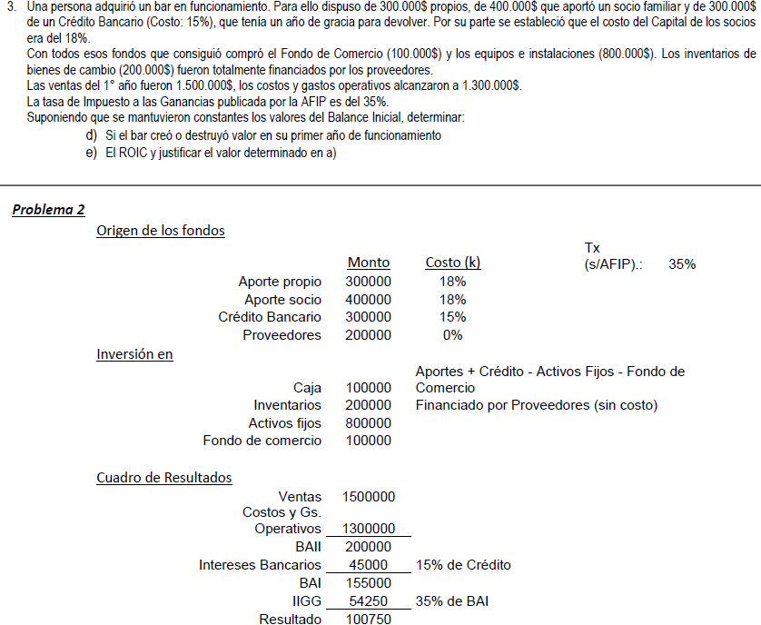
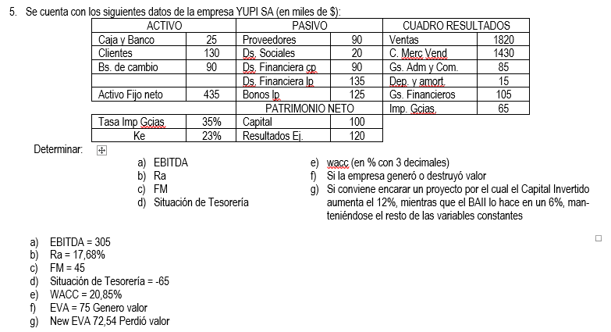
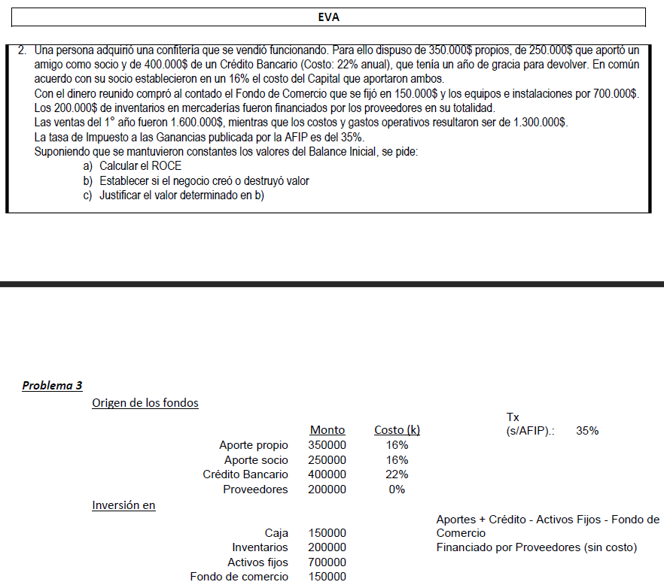
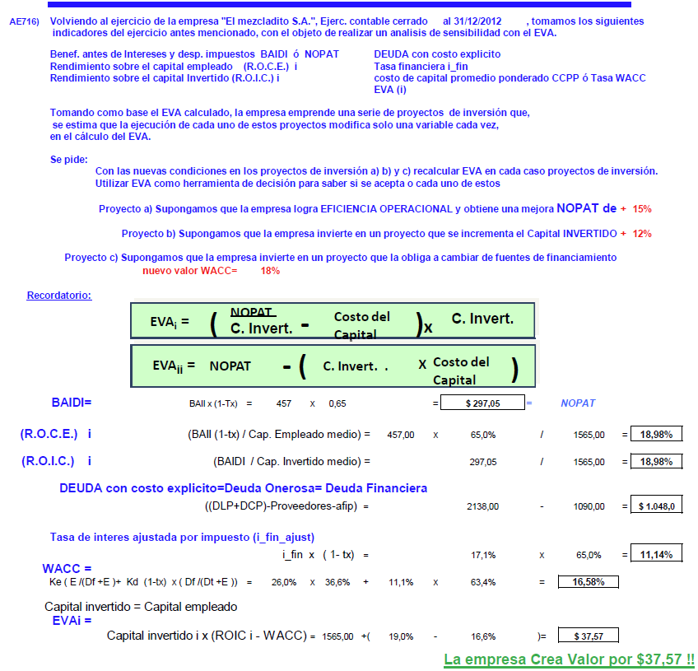
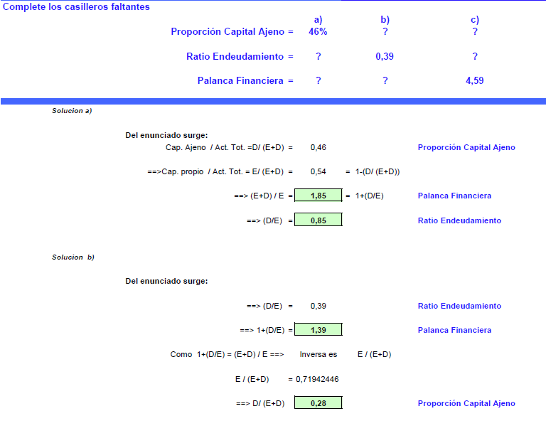
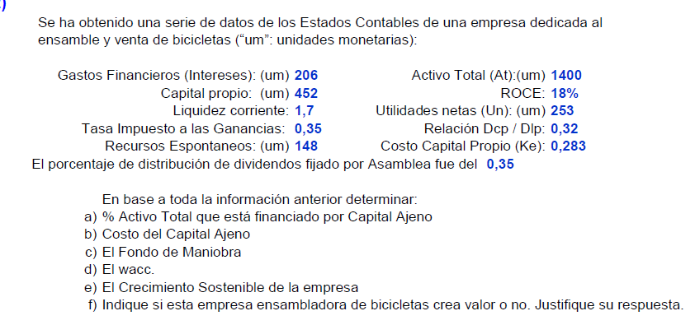

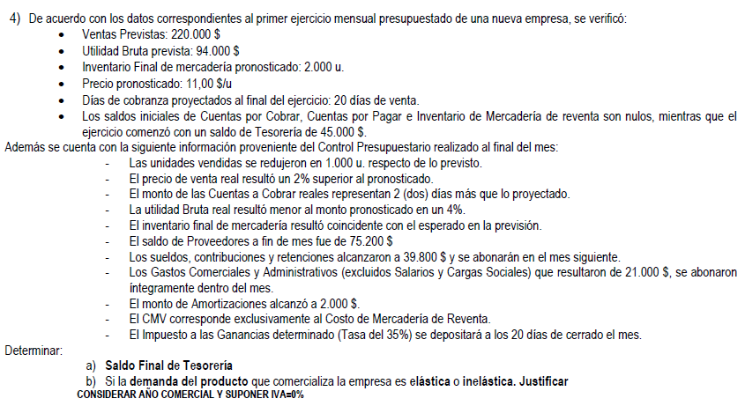
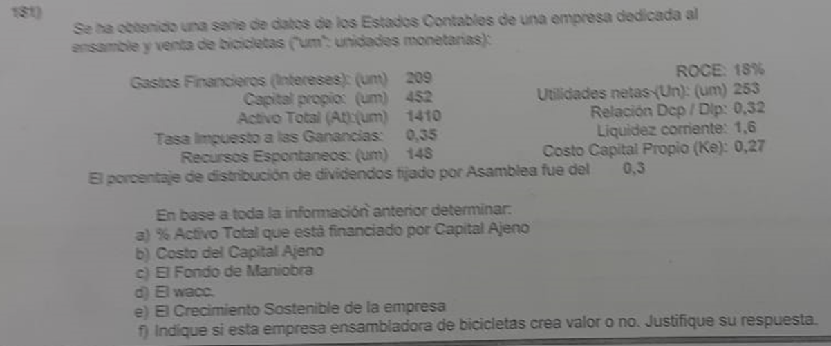
 |  |  |  |  |  | DATOS |  |  |  |  |  |  |  |  |  |  |  |  |  |  |  |  |  |  |  |  |  |  |  |  |  |  |  |  |  |  |  |  |  |  |  |  |  |  |  |  |  |  |  |  |  |  | Ventas | $ 6,255,034.48 |  |  |  |  | a) | Ventas con IVA |  | $ 726,000 |  |  |  |  | Deuda neta de corto plazo (DNC) | 76 |  |  | Ventas |  | 1107 |  |  | Inversión Total = |  |  | $ 11,800 |  |  |  | EJERCICIO PARCIAL 182 |  |  |  |  |  |  | EJERCICIO 169
 |  |  |  |  |  | Mg s/Costo= |  | 72% |  |  |  |  |  |  |  |  |  |  |  |  |  |  |  |  |  |  |  |  |  |  |  |  |  |  |  |  |  |  |  |  |  |  |  |  |  |  |  |  |  |  |  |  | CMV | $ 3,534,094.48 | 43.50% |  | · Utilidades Brutas anuales: 2.720.940$ |  | b) | IVA |  | 21% |  |  |  |  | Activos Totales | 1114 |  |  | CMV |  | 609 |  |  | Tasa Impues a la renta = |  |  | 30% |  |  |  | 182) Una empresa que fue creada hace seis meses esta lista para funcionar, ya estan listas todas las maquinarias y el personal a punto, inicia sus actividades y las ventas durante el transcurso del ejercicio llegan a $203. |  |  |  |  |  |  | Una empresa que fue creada hace seis meses consta de los siguientes datos:
 |  |  |  |  |  | Ds Sociales = |  | $ 60,000 |  |  |  |  |  |  |  |  |  |  |  |  |  |  |  |  |  |  |  |  |  |  |  |  |  |  |  |  |  |  |  |  |  |  |  |  |  |  |  |  |  |  | Ut bruta /Ventas = 43.5% |  | Ut bruta | $ 2,720,940.00 |  |  | · Margen Bruto sobre Ventas: 43,5% |  | c) | Mark Up |  | 70% |  |  |  |  | Resultado Bruto | 498 |  |  | Ut Bruta |  | 498 |  |  | Beneficios del Ultimo Ejercicio = |  |  | $ 2,930 |  |  |  |  |  | a) | Ventas | $ 203.00 |  |  | Ventas del ejercicio: |  |  |  |  |  | $ 206.00
 |  |  |  |  |  | Intereses = |  | $ 435,000 |  |  |  |  |  |  |  |  |  |  |  |  |  |  |  |  |  |  |  |  |  |  |  |  |  |  |  |  |  |  |  |  |  |  |  |  |  |  |  |  |  |  |  |  | G ADM Y COM | $ 674,000.00 |  |  | · La Ventas son un 50 % superiores al Activo Total |  | d) | Gs Admin |  | $ 35,000 |  |  |  |  | EBITDA | 229 |  | a) | Gs Admin y Comer |  | 269 |  |  |  |  |  |  |  |  |  |  |  |  | MP | -$ 45.00 |  |  | Las existencias iniciales de MP son $ 0 y finalizo con |  |  |  |  |  | $ 33.00
 |  |  |  |  |  | Tasa Onerosa = |  | 30.80% |  |  |  |  |  |  |  |  |  |  |  |  |  |  |  |  |  |  |  |  |  |  |  |  |  |  |  |  |  |  |  |  |  |  |  |  |  |  |  |  |  |  |  |  | BAIIDA/EBITDA |  |  |  | · Gastos de Estructura anuales (Adm, Com y Depreciaciones): 674.000$ |  | e) | Gs Mkting y Comer |  | $ 30,000 |  |  |  |  | Despreciaciones y Amort del periodo | 56 |  |  | EBITDA |  | 229 |  |  | Calcular |  |  |  |  |  |  | Se sabe que la empresa comenzó con unas existencias de MP $0 y finalizo con existencias por $38 |  |  | MOD | -$ 46.00 |  |  | Las compras totales de MP del periodo fueron de |  |  |  |  |  | $ 79.00
 |  |  |  |  |  | Relacion Onerosa CP/LP = |  | 1 |  |  |  |  |  |  |  |  |  |  |  |  |  |  |  |  |  |  |  |  |  |  |  |  |  |  |  |  |  |  |  |  |  |  |  |  |  |  |  |  |  |  |  |  | Dep y Amort |  |  |  | · Los Gastos Anuales por intereses resultaron ser de 606.690$ |  | f) | IIGG |  | 30% |  |  |  |  | Costo Mercaderia Vendida | 609 |  |  | Deprec y Amort |  | 56 |  |  | a) Rendimientos de explotación de la empresa |  |  |  |  |  |  | Las compras totales de MP del periodo fueron $83 y los costos indirectos de fabricación fueron $39 |  |  | CIF | -$ 39.00 |  |  | Los costos indirectos de fabricación fueron de |  |  |  |  |  | $ 37.00
 |  |  |  |  |  | Fondo Maniobra= |  | $ 30,000 |  |  |  |  |  |  |  |  |  |  |  |  |  |  |  |  |  |  |  |  |  |  |  |  |  |  |  |  |  |  |  |  |  |  |  |  |  |  |  |  |  |  |  |  | BAII/EBIT | $ 2,046,940.00 |  |  | · Tasa de Impuesto a las ganancias que alcanzó a la empresa: 35% |  | g) | Imp Ganancias |  | $ 50,000 |  |  |  |  | Pasivo Circulante Operativo | 123 |  |  | EBIT |  | 173 |  |  |  |  |  |  |  |  |  | Se consumio en el periodo $46 de MO asociada a los productos vendidos. Respecto a los productos terminados, el inventario final es de $39 y el inventario inicial de PT era inexistente. |  |  | PT IF | $ 39.00 |  |  | De MO asociada a los productos vendidos en el periodo se consumio |  |  |  |  |  | $ 51.00

 |  |  |  |  |  | Necesidades Oper = |  | $ 345,000 |  |  |  |  |  |  |  |  |  |  |  |  |  |  |  |  |  |  |  |  |  |  |  |  |  |  |  |  |  |  |  |  |  |  |  |  |  |  |  |  |  |  |  |  | Gastos Fin | $ 606,690.00 |  |  |  |  | h) | Activo Corriente |  | $ 200,000 |  |  |  |  | Recursos Permanentes | 698 |  |  | Tasa Impositiva (Tx) |  | 60.55 |  |  |  | Ra" = | BAII | $ 2,930 | 0.2483050847 |  |  |  |  |  |  | $ 112.00 | Cont. Bruta |  | El inventario inicial era $0 y el final de productos terminados es de |  |  |  |  |  | $ 41.00

 |  |  |  |  |  | Tasa IIGG = |  | 35.00% |  |  |  |  |  |  |  |  |  |  |  |  |  |  |  |  |  |  |  |  |  |  |  |  |  |  |  |  |  |  |  |  |  |  |  |  |  |  |  | Del enunciado surge: |  |  |  |  | BAI/EBT | $ 1,440,250.00 |  |  | · El financiamiento de proveedores equivale al 32% del Costo de Mercadería Vendida anual |  | i) | Activo Total |  | 50% | UB mas |  |  |  | Despreciaciones y Amort Acumuladas | 120 |  |  | BAII |  | 112.45 |  |  |  |  | AT | $ 11,800 |  |  |  | Se sabe ademas que los gastos de estructura del periodo fueron $37 y el IIGG fue de $15,80. Sabiendo que los activos totales de la empresa están valorados en $184 y las depreciaciones del periodo son $17,80. |  |  | Gs. Estruct | -$ 37.00 |  |  | Gastos de estructura del periodo fueron |  |  |  |  |  | $ 39.00
 |  |  |  |  |  |  |  |  |  |  |  |  |  |  |  |  |  |  |  |  |  |  |  |  |  |  |  |  |  |  |  |  |  |  |  |  |  |  |  |  |  |  |  |  |  |  |  |  |  | Utilidad Neta / Ventas = 19% |  |  | Impuestos | $ 504,087.50 | 35% |  | · El saldo de Deudas Sociales a fin del Ejercicio es de 55.000$ |  | j) | Bienes de Cambio del balance representan el doble de los registrado en caja y banco |  |  |  |  |  |  | Activo Circulante Operativo | 449 |  |  |  |  |  |  |  |  |  |  |  |  |  |  |  |  |  | EBITDA | $ 75.00 |  |  | El impuesto a las ganancias de |  |  |  |  |  | $ 17.80
 |  |  |  |  |  |  |  |  |  |  |  |  |  |  |  |  |  |  |  |  |  |  |  |  |  |  |  |  |  |  |  | Ventas |  | $ 1,540,000 |  | Ventas | $ 1,540,000 |  |  |  |  |  |  |  |  |  |  |  |  | Ventas / Activo = 2,21 |  |  | UT Neta | $ 936,162.50 |  |  | · La tasa de interés promedio pagada por la deuda onerosa fue del 32,1% |  | k) | Pasivo Corriente |  | $ 100,000 |  |  |  |  | Tasa Impositiva (Tx) | 35% |  | b) | Mg Bruto = | 0.4498644986 | 44.99% |  |  | b) Rentabilidad Financiera |  |  |  |  |  |  |  |  |  | Depreciación | -$ 17.80 |  |  | Los Activos Totales de la empresa estan valorados en |  |  |  |  |  | $ 192.00

 |  |  |  |  |  |  |  |  |  |  |  |  |  |  |  |  |  |  |  |  |  |  |  |  |  |  |  |  |  |  |  | CMV |  | $ 1,000,000 |  | CMV | $ 1,000,000 |  | Pasivo Total | $ 1,050,000 | Ventas |  |  | AT = | AC + AF | = | $ 5,000 | Como Ra es: |  |  |  |  |  |  |  |  | · El Fondo de Maniobra es de -406.250$ |  | l) | La empresa no posee deuda que produzca el pago de intereses |  |  |  |  |  |  |  |  |  |  |  |  |  |  |  |  |  |  |  |  |  |  |  |  |  | EBIT | $ 57.20 |  |  | Las depreciaciones del periodo fueron de |  |  |  |  |  | $ 18.70
Calcular: |  |  |  |  | CALCULOS |  |  |  |  |  |  |  |  |  | UN = | 325000 |  | ROA = UN / AT |  | DATOS |  |  |  |  |  |  |  |  |  |  |  | Margen Neto s/Ventas |  | 14% |  | UB | $ 540,000 |  | Activo Total | $ 1,050,000 | CMV |  |  | P = | Prov + Deuda + Oblig = |  | $ 3,500 | Ra={ U. Neta / Activos Medios } = (Utilidad Neta / Ventas) x (Ventas / Activos Medios) |  |  | Caja y bancos (AC) | $ - | Proveedores (PC) | $ 1,130,910.23 |  |  | · Las Necesidades Operativas de Fondos alcanzan 485.000$ |  | m) | Ke |  | 25% |  |  |  |  | Calcular: |  |  | c) | Ra" = | EBIT | 173 | 0.1553 | 15.53% |  | Ra = | UN | $ 2,051 | 0.1738135593 |  |  | Se pide: | a) Calcular el rendimiento de explotación Ra'' |  | I | 0 |  |  |  |  |  |  |  |  |  | DATO | Margen Utilidad Neta = |  | UN | = | 15% |  | Del enunciado surge: |  | Utilidad Neta / Ventas = |  | 19%
a) | ROE | a) ROE = | 18.30% |  | Activo Total = | $ 3,225,000 | (Dato: "Ventas 20% del AT") |  |  |  |  |  |  |  | ROA = | 15.60% |  | Activo Total = | $2,083,333 | Efectivo | $58,000 | Días de cobranza = (CxC / (Ventas * 1,21)) * 365 |  |  |  |  |  |  |  |  |  | Pasivo Corriente |  | $ 400,000 |  | Gs Comer | $ 50,000 |  |  |  | UB |  |  | PN = | AT - P | = | $ 1,500 | Ra = | 42% |  | Cred x ventas (AC) | $ - | Ds sociales (PC) | $ 55,000.00 |  | Activo tot | · Relación Deuda Onerosa Corto Plazo/Deuda Onerosa de Largo Plazo: 1,44 |  |  |  |  |  |  |  |  |  | a) Gastos de Admin y Comer |  |  |  |  | Ac Total | 1114 |  |  |  |  | AT | $ 11,800 |  |  |  |  | b) El margen neto sobre ventas |  | EBT | $ 57.20 |  |  | Se pide: |  |  |  |  |  |  |  |  |  | Ventas |  |  |  |  |  | Ventas / Activo = |  | 2,21

b) | Liquidez Corriente |  |  |  | Proveedores = | $ 562,500 | (Dato: "Proov. 25% del CMV") |  |  |  |  |  |  |  |  |  |  |  |  | Activo Fijo | $836,000 |  |  |  |  |  |  |  |  |  |  | Pasivo No Corriente |  | $ 250,000 |  | Gs Admin | $ 145,000 |  | Mg Neto = | UN | Gs Admin |  |  |  |  |  |  |  |  |  | Bienes de cam (AC) | $ - | Ds Financieras CP (PC) | $ 1,115,409.84 | $ 1,890,000.00 |  |  |  | Calcular |  |  |  |  |  |  |  | b) Margen Bruto |  |  |  |  |  |  |  |  |  |  |  |  |  |  |  |  |  |  | TAXES | -$ 15.80 |  |  | a) Calcular el rendimiento de explotación Ra"
c) | Liquidez Absoluta |  |  |  | FORMULAS |  |  |  | DATOS |  |  |  |  |  | PC = | $932,000 |  |  |  | Ventas | $2,050,000 |  | Test Ácido = (Efectivo + CxC) / Pas. Corr. |  |  |  |  |  |  |  |  | PN |  | $ 400,000 |  | EBITDA | $ 345,000 |  |  | Ventas | Gs Comer |  |  | Ra" = | BAII | $ 2,865 | 57.30% |  | Como ROE es: |  | Activo Corr = | $ 1,895,070.07 | Ds Financieras LP (PNC) | $ 774,590.16 |  |  | ROE | 85.56% | a) | Depreciones y Amort del ejercicio |  |  |  | Ventas = | $ 600,000 |  | c) Ra" |  |  | d) | ROIC = | NOPAT | 112.45 | 0.1453 | 14.53% | c) Rentabilidad Financiera según 65% Cap Propio y 35% de deuda. |  |  |  |  |  |  |  |  |  | UN | $ 41.40 |  |  | b) El Margen Neto sobre Ventas |  |  |  |  |  |  |  | Rotación Activos = |  | Ventas | = | 1.5 |  | Como Ra es:
 |  |  |  |  | MB s/Costo = UB / Costo |  |  |  | Utilidades brutas anuales |  | $1,976,000 |  |  |  | Liq. Corr. = | 1.82 |  |  |  | UN | $135,000 |  | Efectivo + CxC | $465,753.42 |  |  |  |  |  |  |  | EBITDA |  | $ 345,000 |  | Amort | $ 14,800 |  |  |  | EBITDA |  |  |  | AT | $ 5,000 |  |  |  |  | Fondo Maniobra | -$ 406,250.00 | Pasivo corr= | $ 2,301,320.07 |  |  | Liq. Cte | 82.35% | b) | ROE |  |  |  | CMV | $ 352,941 | Activo Total | d) ROIC (Rendimiento sobre capital invertido) |  |  |  |  | Cap Inver | 774 |  |  | Tasa de Interes Endeudamiento = |  |  |  | 15.50% |  |  |  |  |  |  |  |  |  |  |  |  |  |  |  |  |  |  |  | Act Total |  |  |  | Ra={ U. Neta / Activos Medios } = (Utilidad Neta / Ventas) x (Ventas / Activos Medios)

Ventas |  | $ 3,870,000 |  |  | FM = (PN+PNC)-AF = AC - PC = |  |  |  | Mark up |  | 73.91% |  |  |  | Liquidez Corr. = Act. Corr / Pas. Corr |  |  | AC = | $1,696,240 | Test Ácido | 0.74 |  | Pas. Corr. | $629,396.52 | Ventas |  | $ 6,255,034 |  | ROE = | 85.56% |  | Gs Comercial |  | $ 50,000 |  | EBIT/BAII | $ 330,200 |  | 14% | UN | Amort |  |  |  |  |  |  |  | ROE = (Utilidad neta / Cap. Propio Medio) |  | Activo No corr = | $ 2,274,952.92 | Pasivo No Corr= | $ 774,590.16 |  |  | Liq Abs | 0.09740489336 | c) | Fondo de Maniobra |  |  |  | UB | $ 247,059 | $ 370,588 | e) Activo inmovilizado de la empresa |  |  |  |  |  |  |  |  |  |  |  |  |  |  |  |  |  |  | Ra'' = EBIT / Atotal |  |  |  | Calculo del CMV |  |  |  |  |  |  |  |  |  |  |  |  |  |  |  |  | Ra = | 42%

CMV |  | $ 2,250,000 |  |  | NOF=(AC Realiz.+AC Inv)-PC Op.=AC-AC Circ.-PC Op. |  |  |  | Ventas/Activo |  | 1.1 |  |  |  |  |  |  |  |  | Liquidez Corr. | 1.8 |  |  |  | CMV |  | $ 3,534,094 |  |  |  |  | Gs Financieros |  | $ 32,600 |  | Gs Financ | $ 32,600 |  |  | $ 1,540,000 | EBIT/BAII | $ 2,865 |  | FM = | Recursos Permanentes - AF |  |  |  | ROE = (Utilidad neta / Activos Medios ) x ( Activos / Cap. Propio medio) |  | Activo total = | $ 4,170,022.99 | PN= | $ 1,094,112.75 |  |  |  |  | d) | WACC |  |  |  |  | $ 35,000 |  |  |  |  | e) | ANC = | Cap Inv - NOF |  |  |  | Inv Total = | $ 11,800 |  | Propio | $ 7,670 |  |  |  |  |  | Ra'' = 57,2 / 184 |  |  |  | CMV = Costo PT + II PT - IF PT |  |  |  |  |  |  | RA = ROA = | UN | = | UN | x | Ventas | =


UB |  | $ 1,620,000 |  |  | AC Circulante = Cajas y Bancos |  |  |  | Gtos de estructura |  | $695,000 |  | Mark Up = (V / CMV) - 1 |  | Solvencia = | AT / PT |  | PT = | $1,520,833 | Días de cobranza | 60 |  | Liquidez Corr. = Act. Corr / Pas. Corr. |  | UB |  | $ 2,720,940 |  | AT = | $ 4,170,023 |  | IIGG |  | $ 82,000 |  | EBT/BAI | $ 297,600 |  |  |  | Intereses | $ 865 |  | Rec. Permanentes = |  | PN + Deudas LP |  |  | ROE = Ra x ( Activos / Cap. Propio Medio) |  |  |  |  |  |  |  |  |  |  |  |  |  |  |  | $ 30,000 | Activo Corriente |  |  |  |  | ANC = | 774 - (449-123) |  |  |  |  |  |  | Deuda | $ 4,130 | Int | $ 640 |  |  |  | Ra'' = | 0.3125 | = | 31.25% | Costo PT = | Consumo MP + Gs Transf. MP + II SE - IF SE |  |  |  |  |  |  | Act Total |  | Ventas |  | Act Total |  | Como ROE es:

Gs Adm/Com/Amort. |  | $ 850,000 |  |  |  |  |  |  | Financiamiento proveedores |  | 35% de CMV |  | 173.91% | V / CMV |  |  |  |  |  | ROE | 14.20% |  | Act. Corr. | $1,132,913.74 | Gs Estructurales |  | $ 674,000 |  | Proveedores = | $ 1,130,910 |  |  |  |  |  | IIGG | $ 82,000 |  | UN = | $ 215,600 | EBT/BAI | $ 2,000 |  | Rec. Permanentes = |  | 1500+2000 | $ 3,500 |  |  |  |  |  | NOF= | AC- | EFT- | (Prove + Ds Soc) |  |  |  |  |  |  |  | EBITDA | $ 182,059 | $ 200,000 |  |  |  |  | ANC = | 448 |  |  |  |  |  |  | Deuda + Int = |  | $ 4,770 |  |  |  |  |  |  |  |  |  |  |  |  |  |  |  |  |  |  |  |  |  |  |  | ROE = (Utilidad neta / Cap. Propio Medio)



EBIT |  | $ 770,000 |  | b) | Liq. Corriente = |  | AC (FM+PC) |  | Deudas sociales |  | $50,000 |  | Siendo | V=CMV+UB |  |  |  | PN (Equity) = | $562,500 |  |  |  |  |  | EBIT |  | $ 2,046,940 |  | Ds Sociales = | $ 55,000 |  |  |  |  |  | UN | $ 215,600 |  |  |  | IIGG | $ 700 |  | FM = | 3500 - 3000 |  | $ 500 | Del enunciado surge: |  |  |  |  | $ 485,000.00 | $ 1,895,070.07 | $ 224,159.84 | $ 1,185,910.23 | $ 75,135.25 | 0.097 | b) | ROE = | 43.12% |  |  | DyA | $ 15,392 |  |  |  |  |  |  |  |  |  |  |  |  |  |  |  |  |  |  |  |  | Mg s/Ventas = UN/V |  |  |  | Consumo MP = Compras netas MP + II MP - IF MP |  |  |  |  |  |  | RA = ROA | = | 15% | x | 1.5 | = | 22.50% |  | ROE = (Utilidad neta / Activos Medios ) x ( Activos / Cap. Propio medio)

Interes |  | $ 435,000 |  |  |  |  | PC |  | Gtos financieros |  | $666,700 |  | 173.91% | 1+UB/CMV |  |  |  |  |  |  |  |  |  |  | Interes |  | $ 606,690 |  | PC= | $ 2,301,320 |  |  |  |  |  |  |  |  |  |  | UN | $ 1,300 |  |  |  |  |  | Endeudamiento sobre activos totales: Lo toma como deuda del capital ajeno sobre los activos totales |  |  |  |  |  |  |  |  |  |  |  |  |  |  |  | EBII | $ 166,667 |  |  |  |  |  |  |  |  |  |  | BAII | $ 2,930 |  | Ra = | UN | $ 1,603 | 20.90% |  |  |  | Mg s/V = | 0.2039408867 | = | 20.39% | Consumo MP = |  | $ 79.00 | $ 0.00 | $ 33.00 | $ 46.00 |  |  |  |  |  |  |  |  |  | ROE = Ra x ( Activos / Cap. Propio Medio)
EBI |  | $ 335,000 |  |  | Liq. Corriente = |  | $ 1,358,669 |  | Tasa Kd |  | 35.20% |  | UB/CMV = | 73.91% |  | AF (ANC) = | AT - AC = | $387,093 |  | Concepto | Formula |  | Resultado |  | EBI |  | $ 1,440,250 |  | PL = | $ 774,590 |  |  |  |  |  |  |  |  |  |  |  |  |  | NOF = | AC - CyBancos - Prov = |  | $ 1,300 |  | Cap. Ajeno / Act. Tot. = 16% = Dt / (E+Dt) |  |  |  | Fondo de maniobra= | PNC+ | PN- | ANC |  |  |  |  |  |  |  | IIGG | $ 50,000 |  |  |  |  |  |  |  |  |  |  | Int | $ 640 |  |  | AT x 65% | $ 7,670

Tx |  | $ 117,250 |  |  |  |  | $ 1,328,669 |  | Deuda corto one / Deuda largo one |  | 1.55 |  | CMV | $2,673,522 |  | PNC = | PT - PC = | $588,833 |  | PN | UN / ROE |  | $950,704 |  | Tx |  | $ 504,088 |  | Pasivo = | $ 3,075,910 |  | Ra / ROA = | UN | = | $ 215,600 | = | 20.53% |  |  |  |  |  |  |  |  |  |  | Como logica, si tengo el dato del capital ajeno puedo restarlo 1 o 100% para obtener el capital propio |  |  |  |  | -$ 406,250.00 | $ 774,590.16 | $ 1,094,112.75 | $ 2,274,952.92 |  |  |  |  |  |  |  | UN | $ 116,667 |  |  |  |  |  |  |  |  |  |  | BAI | $ 2,290 |  |  |  |  |  |  |  |  |  |  |  |  | Gs Transf. MP = MOD + CIF |  |  |  |  |  |  | ROE |  |  |  |  |  |  | Del enunciado surge:


UN |  | $ 217,750 |  |  | Liq. Corriente = |  | 1.0226 |  | Fondo de maniobra |  | -$235,000 |  |  |  |  | ROE = | UN/PN = | 57.78% |  | DLP | Pasivo Total - Pas. Corr. - PN |  | $388,813 |  | UN |  | $ 936,163 |  |  |  |  |  | AT |  | $ 1,050,000 |  |  |  |  |  |  |  |  | RLN = FM - NOF = |  | -$ 800 |  |  | Cap. propio / Act. Tot. = 84% = E/ (E+Dt) = 1-(Dt / (E+Dt)) |  |  |  |  |  |  |  |  |  |  |  |  |  |  |  |  |  |  |  |  |  |  |  |  |  |  | Tx | 30% |  |  |  |  |  |  |  |  |  |  |  |  | Gs Transf. MP = |  | $ 51.00 | $ 37.00 | $ 88.00 |  |  |  |  |  |  |  |  |  |  | Cap. Ajeno / Act. Tot. = Dt / (E+Dt) = |  |  |  | 16%

 |  |  |  |  |  |  |  |  | NOF |  | $550,000 |  | Ventas = UB + CMV |  |  |  |  |  |  | CxC | (Días de Cobranza/365) * Ventas * 1,21 |  | $407,753 |  |  |  |  |  | Tasa DO = | Gs Financ |  |  |  |  |  |  |  |  |  |  |  |  |  |  |  |  |  | Hago la inversa del dato, de 84% utilizo el valor 1/84% |  |  |  |  | Activo total= | AC+ | ANC |  |  |  | c) | FM = | RECURSOS PERMANENTES - AF |  |  |  |  |  |  |  |  |  |  |  |  |  |  | UN | $ 1,603 |  |  |  |  |  |  |  |  |  |  |  |  |  |  |  |  |  |  |  | ROE = (Utilidad neta / Cap. Propio Medio) |  |  |  |  |  |  |  | Cap. propio / Act. Tot. = E/ (E+Dt) = 1-(Dt / (E+Dt)) = |  |  |  | 84%



Kd |  |  |  |  |  |  |  |  | IIGG |  | 30.00% |  | Ventas | $4,649,522 |  |  |  |  |  | Act. Corr | Liquidez Corr. * Pas. Corr |  | $1,132,914 |  | DOCP/DOLP= |  | 1.44 |  |  | DO |  | Ra' = | UN + Int | = | $ 248,200 | = | 23.64% |  |  |  | kd = | Gs Financ / Deuda Onerosa |  |  |  |  |  |  | ( Act. Tot. / Cap. Propio) = 1,19 |  |  |  | $ 4,170,022.99 | $ 1,895,070.07 | $ 2,274,952.92 |  |  |  |  | FM = | Disponible + Necesidades Ciclicas - Recursos |  |  |  |  |  |  |  |  |  |  |  |  |  |  |  |  |  |  |  |  |  |  |  |  |  |  |  |  | Costo PT = Consumo MP + Gs Transf. MP + II SE - IF SE |  |  |  |  |  |  | ROE = (Utilidad neta / Activos Medios ) x ( Activos / Cap. Propio medio) |  |  |  |  |  |  |  | (Act. Tot. / Cap. Propio) = |  |  |  | 1,19
30.80% | = | Gs Financ. |  | c) | Liq. Absoluta = |  | CyB |  |  |  |  |  |  |  |  |  |  |  |  | Ra | UN / Act. Total |  | 6.86% |  | DO = | DOCP + DOLP |  |  | 32.10% | $ 606,690 |  |  | AT |  | $ 1,050,000 |  |  |  |  |  | Deuda Onerosa = |  | Deuda con interes = Deuda Bancaria + Oblig |  |  |  |  |  |  |  |  |  |  |  |  |  |  |  |  | FM = | Activo Total - ANC - Pasivo Corriente |  |  |  |  |  |  |  |  |  |  |  |  |  |  |  |  |  |  |  |  |  |  |  |  |  |  |  |  | Costo PT = | $ 46.00 | $ 88.00 | $ 0.00 | $ 0.00 | $ 134.00 |  | ROE = Ra x ( Activos / Cap. Propio Medio) |  |  |  |  |  |  |  | ROE = Ra x ( Activos / Cap. Propio)
 |  | DO Total |  |  |  |  | PC |  | Activo | $4,226,838 |  |  |  |  |  |  |  |  |  | Activo Total | Act. Corr. + Act. Fijo |  | $1,968,914 |  | DO = | 1,44 x DOLP + DOLP |  |  |  | DO |  |  |  |  |  |  |  |  |  |  | Deuda Onerosa = |  | 1000 + 2000 | $ 3,000 |  |  |  | Por ultimo, calculo el ROE |  |  |  |  | Pasivo total= | PC+ | PNC |  |  |  |  | FM = | $ 100,000 |  |  |  |  |  |  |  |  |  |  |  |  |  |  |  |  |  |  |  |  |  |  |  |  |  |  |  |  |  |  |  |  |  |  |  |  |  |  |  |  |  |  |  | ROE = | 42% | x | 1,2 | 49,99%

DO Total | = | $ 435,000 |  |  | Liq. Absoluta = |  | $ 391,169 |  | Proveedores | $935,733 |  | DO Total = Gtos. Financieros / Kd |  |  |  |  |  |  |  |  |  |  |  |  | DO = | 2,44 x DOLP |  |  | DO = | $ 1,890,000 |  | Rotación Activos : |  | Ventas | = | $ 1,540,000 | = | 1.467 |  |  | Gs Financieros = |  | $ 865 |  | kd = | 28.83% |  |  | ROE = Ra x ( Activos / Cap. Propio) |  |  |  | $ 3,075,910.23 | $ 2,301,320.07 | $ 774,590.16 |  |  |  |  |  |  |  |  |  |  |  |  |  | NOPAT : Beneficio antes de interes y despues de los impuestos. |  |  |  |  |  |  |  |  |  |  |  |  |  |  |  |  |  |  |  |  | CMV = Costo PT + II PT - IF PT |  |  |  |  |  |  | El Retorno sobre el Patrimonio (ROE) se calcula multiplicando tres componentes clave: el Margen de Utilidad Neta, la Rotación de Activos y el Apalancamiento Financiero. La fórmula general del ROE es:
 |  | 30.80% |  |  |  |  | $ 1,328,669 |  |  |  |  | DO Total = | $1,894,034 |  |  |  |  |  |  |  |  |  |  |  | DOLP = | $ 774,590 |  |  | DOCP = | $ 1,115,410 |  |  |  | Activos |  | $ 1,050,000 |  |  |  |  |  |  |  |  |  |  |  |  | ROE = 42% X 1,2 = 49,99% |  |  |  |  |  |  |  |  |  |  |  |  |  |  |  |  |  |  |  |  |  |  |  |  |  |  |  |  |  |  |  |  |  |  |  |  |  |  |  |  | CMV = | $ 134.00 | 0 | $ 41.00 | $ 93.00
DO Total | = | $ 1,412,338 |  |  | Liq. Absoluta = |  | 0.2944 |  | Pasivo Corr. | $2,137,008 |  | DO Total = DCO + DLO |  |  |  |  |  |  |  |  |  |  |  |  |  |  |  |  |  |  |  |  |  |  |  |  |  |  |  |  | kd Real = | kd (1-35%) | = | 28,83% (1 - 35%) = |  | 18.74% |  |  |  |  |  |  |  |  |  |  |  |  | d) | Ke = 25% | Dado que no tiene deduda onerosa |  |  |  |  |  |  |  |  |  |  |  |  |  |  |  |  |  |  |  |  |  |  |  |  |  |  |  |  |  |  |  |  |  |  |  | ROE = Margen de Utilidad Neta x Rotación de Activos x Apalancamiento Financiero
 |  |  |  |  |  |  |  |  | Pasivo No Corr. | $742,758 |  | DCO = DO Total - DLO |  |  |  |  |  |  |  |  |  |  |  |  |  |  |  |  |  |  |  | Rotación Activos : |  | 12 / 1,467 | = | 8.18 | meses |  |  |  |  |  |  |  |  |  |  |  |  |  |  |  |  |  |  |  |  |  |  |  |  |  |  |  |  |  |  |  |  |  |  |  |  |  |  |  |  |  |  |  |  |  |  |  |  |  |  |  |  | Cuadro de Resultados

DOCP | = | 1 |  |  |  |  |  |  |  |  |  |  |  |  |  |  |  |  |  |  |  |  |  |  |  | Liq. Corriente = | AC/PC |  | Liq. Absoluta = | CyB/PC |  |  |  |  |  |  |  |  |  |  |  |  |  |  |  |  |  |  |  |  |  |  |  |  |  |  |  |  |  |  |  |  |  |  |  |  |  |  |  |  |  |  |  |  |  |  |  |  |  |  |  |  |  |  |  |  |  |  |  | Ventas | $ 206.00 |  |  |  |  |  | Dado que tenes el Margen de Utilidad Neta (15%) y la Rotación de Activos (1,5), pero el dato proporcionado es el Endeudamiento sobre Activos Totales (0,6), debemos ajustar la fórmula.
DOLP |  |  |  |  | NOF = | AC - AC Circulante - PC Op. |  |  | EBT | $614,300 |  | 1,55 = (1894034,09 - DLO) / DLO |  |  |  |  |  |  |  |  |  |  |  |  |  | Liq. Corriente = | 0.823 |  | Liq. Absoluta = | 0.097 |  |  |  |  |  |  |  |  |  |  | WACC = | PN | x Ke | + | Do | x Kdr |  |  |  |  |  |  |  |  |  |  |  |  |  |  |  |  |  |  |  |  |  |  |  |  |  |  |  |  |  |  |  |  |  |  |  |  |  |  |  |  |  |  |  | CMV | $ 93.00

DOCP | = | DOLP |  |  | $ 345,000 | $ 1,358,669 | $ 622,500 |  | UN | $430,010 |  |  |  |  |  |  |  |  |  |  |  |  |  |  |  |  |  |  |  |  |  |  |  |  |  |  |  |  |  |  |  | Do + PN |  |  | Do + PN |  |  |  |  |  |  |  |  |  |  |  |  |  |  |  |  |  |  |  |  |  |  |  |  |  |  |  |  |  |  |  |  |  |  |  |  |  |  |  |  |  |  |  |  | UB | $ 113.00 |  |  |  |  |  | Primero, descomponemos el Apalancamiento Financiero en dos partes: la Deuda sobre el Patrimonio (D/E) y el Endeudamiento sobre Activos Totales (A/E). La fórmula ajustada del ROE se convierte en:

DO Total = | DOCP + DOLP |  |  |  | Caja y Bancos | $ 391,169 |  |  | E | $1,347,071 |  | DLO | $742,758 |  |  |  |  |  |  |  |  |  |  |  |  | NOF = | $ 485,000 |  |  |  |  |  |  |  |  |  |  |  |  |  |  |  |  |  |  |  |  |  |  |  |  |  |  |  |  |  |  |  |  |  |  |  |  |  |  |  |  |  |  |  |  |  |  |  |  |  |  |  |  |  |  |  |  |  |  |  |  |  |  | Deprec | $ 18.70
DO Total = | 2 DOCP |  |  |  |  |  |  |  |  |  |  | DCO | $1,151,276 |  |  |  |  |  |  |  |  |  |  |  |  |  |  |  |  |  |  |  |  |  |  |  |  |  |  |  | WACC = | $ 1,500 | x 16,5% | + | $ 3,000 | x 18,74% |  |  |  |  |  |  |  |  |  |  |  |  |  |  |  |  |  |  |  |  |  |  |  |  |  |  |  |  |  |  |  |  |  |  |  |  |  |  |  |  |  |  |  | Gs Etruct | $ 39.00 |  |  |  |  |  | ROE = Margen de Utilidad Neta x Rotación de Activos x (1 + D/E)
DOCP = | $ 706,169 |  |  |  |  |  |  |  | ROE = UN / PN |  |  | DO Total = | $1,894,034 |  |  |  |  |  |  |  |  |  |  |  |  |  |  |  |  |  |  |  |  |  |  |  |  |  |  |  |  | $ 4,500 |  |  | $ 4,500 |  |  |  |  |  |  |  |  |  |  |  |  |  |  |  |  |  |  |  |  |  |  |  |  |  |  |  |  |  |  |  |  |  |  |  |  |  |  |  |  |  |  |  |  | EBIT | $ 55.30 |  | Ra" = (EBIT / Activo Total)
 |  |  |  |  | AC |  | PC |  | ROE | 31.92% |  |  |  |  |  |  |  |  |  |  |  |  |  |  |  |  |  |  |  |  |  |  |  |  |  |  |  |  |  |  |  |  |  |  |  |  |  |  |  |  |  |  |  |  |  |  |  |  |  |  |  |  |  |  |  |  |  |  |  |  |  |  |  |  |  |  |  |  |  |  |  |  |  |  |  |  |  |  |  | Intereses | 0 |  | Ra" = | 28.80% |  |  | Donde: | D/E = Endeudamiento sobre Activos Totales / 1 - Endeudamiento sobre Activos Totales

PNC = | DOLP = | $ 706,169 |  |  |  |  |  |  |  |  |  |  |  |  |  |  |  |  |  |  |  |  |  |  |  |  |  |  |  |  |  |  |  |  |  |  |  |  |  |  | WACC = | 0.055 | + | 0.1249333333 | = | 17.99% |  |  |  |  |  |  |  |  |  |  |  |  |  |  |  |  |  |  |  |  |  |  |  |  |  |  |  |  |  |  |  |  |  |  |  |  |  |  |  |  |  |  |  | Imp | $ 17.80
PC =Proov. + Deudas Soc. + DOCP = |  |  | $ 1,328,669 |  |  |  |  |  | FM = E + DL - Anc |  |  |  |  |  |  |  |  |  |  |  |  |  |  |  |  |  |  |  |  |  |  |  |  |  |  |  |  |  |  |  |  |  |  |  |  |  |  |  |  |  |  |  |  |  |  |  |  |  |  |  |  |  |  |  |  |  |  |  |  |  |  |  |  |  |  |  |  |  |  |  |  |  |  |  |  |  |  |  |  | UN | $ 37.50 |  |  |  |  |  | En este caso, el Endeudamiento sobre Activos Totales (A/E) es 0,6. Sustituimos este valor en la fórmula para encontrar D/E:
 |  |  |  |  |  | FM | PL |  | NOF = CxC + Inv - Proveedores - Deudas Soc |  |  |  |  |  |  |  |  |  |  |  |  |  |  |  | Utilidad Bruta |  | $2,720,940 | Caja | $224,160 | Prov. | $1,130,910 |  |  |  |  |  |  |  |  |  |  |  |  |  |  |  |  |  |  |  |  |  |  |  |  |  |  |  |  |  |  |  |  |  |  |  |  |  |  |  |  |  |  |  |  |  |  |  |  |  |  |  |  |  |  |  |  |  |  |  |  |  |  |  |  |  | D/E = 0,6/(1 - 0,6)
PN = | AT - P |  |  |  | AF |  | PN |  |  |  |  |  |  |  |  |  |  |  |  |  |  |  |  |  | Margen bruto |  | 43.50% | CxC | $1,670,910 | Deudas. Soc | $55,000.00 |  |  |  |  |  |  |  |  |  |  |  |  |  |  |  |  |  |  |  |  |  |  |  |  |  |  |  |  |  |  |  |  |  |  |  |  |  |  |  |  |  |  |  |  |  |  |  |  |  |  |  |  |  |  |  |  |  |  | Margen Neto sobre Ventas = UN / Ventas |  |  |  |  |  |  | D/E = 0,6/0,4
PN = | $ 1,190,162 |  |  |  |  |  |  |  | Liquidez Corriente = Act. Corr. / Pas. Corr. |  |  |  |  |  |  |  |  |  |  |  |  |  |  |  | Ventas/Activo |  | 1.5 | Existencias |  | Deudas. CP | $1,115,410 |  |  |  |  |  |  |  |  |  |  |  |  |  |  |  |  |  |  |  |  |  |  |  |  |  |  |  |  |  |  |  |  |  |  |  |  |  |  |  |  |  |  |  |  |  |  |  |  |  |  |  |  |  |  |  |  |  |  | Margen Neto sobre Ventas = $37,5 / $206 |  |  |  |  |  |  | D/E = 1,5
 |  |  |  |  |  |  |  |  | Pasivo Corr. | $2,137,008 |  | Liquidez Corr. | 0.89 |  |  |  |  |  |  |  |  |  |  |  | Gtos Adm/Com/Amort |  | $674,000 | Act. Corr. | $1,895,070 | Pas. Corr. | $2,301,320 |  |  |  |  |  |  |  |  |  |  |  |  |  |  |  |  |  |  |  |  |  |  |  |  |  |  |  |  |  |  |  |  |  |  |  |  |  |  |  |  |  |  |  |  |  |  |  |  |  |  |  |  |  |  |  |  |  |  | Margen Neto sobre Ventas = |  |  | 18.20%
 |  |  |  |  |  |  |  |  |  |  |  |  |  |  |  |  |  |  |  |  |  |  |  |  | Proveedores |  | 0,32*CMV | Act. Fijo | $2,274,953 | Deudas LP | $774,590 |  |  |  |  |  |  |  |  |  |  |  |  |  |  |  |  |  |  |  |  |  |  |  |  |  |  |  |  |  |  |  |  |  |  |  |  |  |  |  |  |  |  |  |  |  |  |  |  |  |  |  |  |  |  |  |  |  |  |  |  |  |  |  |  |  | Ahora sustituimos todos los valores en la fórmula del ROE:
 |  |  |  |  |  |  |  |  | Activo No Corr. | $2,324,830 |  |  |  |  |  |  |  |  |  |  |  |  |  |  | Deudas sociales |  | $55,000 |  |  | Equity | $1,094,113 |  |  |  |  |  |  |  |  |  |  |  |  |  |  |  |  |  |  |  |  |  |  |  |  |  |  |  |  |  |  |  |  |  |  |  |  |  |  |  |  |  |  |  |  |  |  |  |  |  |  |  |  |  |  |  |  |  |  |  |  |  |  |  |  |  | ROE = 0,15 x 1,5 x (1 + 1,5)

 |  |  |  |  |  |  |  |  | Activo Corr. | $1,902,008 |  |  |  |  |  |  |  |  |  |  |  |  |  |  | Gtos financieros |  | $606,690 | Activo | $4,170,023 | Pasivo | $4,170,023 |  |  |  |  |  |  |  |  |  |  |  |  |  |  |  |  |  |  |  |  |  |  |  |  |  |  |  |  |  |  |  |  |  |  |  |  |  |  |  |  |  |  |  |  |  |  |  |  |  |  |  |  |  |  |  |  |  |  |  |  |  |  |  |  |  | ROE = 0,15 x 1,5 x 2,5

 |  |  |  |  |  |  |  |  |  |  |  |  |  |  |  |  |  |  |  |  |  |  |  |  | FM |  | - $406,250 |  |  |  |  |  |  |  |  |  |  |  |  |  |  |  |  |  |  |  |  |  |  |  |  |  |  |  |  |  |  |  |  |  |  |  |  |  |  |  |  |  |  |  |  |  |  |  |  |  |  |  |  |  |  |  |  |  |  |  |  |  |  |  |  |  |  |  |  |  | ROE = 0,5625
 |  |  |  |  |  |  |  |  | Liquidez Abs = Caja y Bancos / Pas, Corr. |  |  |  |  |  |  |  |  |  |  |  |  |  |  |  | Kd |  | 32.10% | CxC + Existencias |  | $1,670,910
 |  |  |  |  |  |  |  |  |  |  |  |  |  |  |  |  |  |  |  |  |  |  |  |  | NOF |  | $485,000 |  |  |  |  |  |  |  |  |  |  |  |  |  |  |  |  |  |  |  |  |  |  |  |  |  |  |  |  |  |  |  |  |  |  |  |  |  |  |  |  |  |  |  |  |  |  |  |  |  |  |  |  |  |  |  |  |  |  |  |  |  |  |  |  |  |  |  |  |  | Por lo tanto, el ROE calculado con los datos proporcionados es aproximadamente (56,25%). Esto significa que la empresa genera un retorno del 56,25% sobre su patrimonio neto. Ten en cuenta que estos cálculos son simplificados y que en la práctica pueden haber ajustes adicionales según las particularidades contables y financieras de la empresa.
 |  |  |  |  |  |  |  |  | CxC + Inv | $1,535,733 |  | Liquidez Abs | 0.17 |  |  |  |  |  |  |  |  |  |  |  | Deuda One CP/ Deuda One LP |  | 1.44
 |  |  |  |  |  |  |  |  | Caja y Bancos | $366,276 |  |  |  |  |  |  |  |  |  |  |  |  |  |  | IIGG |  | 35.00% |  | $6,065,093 |  | $4,170,023


 |  |  |  |  |  |  |  |  |  |  |  |  |  |  |  |  |  |  |  |  |  |  |  |  | Ventas | $6,255,034 |  | Margen Bruto = Utilidad Bruta / Ventas
 |  |  |  |  |  |  |  |  |  |  |  |  |  |  |  |  |  |  |  |  |  |  |  |  | Activo | $4,170,023
 |  |  |  |  |  |  |  |  |  |  |  |  |  |  |  |  |  |  |  |  |  |  |  |  | CMV | $3,534,094 |  | NOF = Act. Circ. Operativo - Proveedores - Deudas Soc
 |  |  |  |  |  |  |  |  |  |  |  |  |  |  |  |  |  |  |  |  |  |  |  |  | Proveedores | $1,130,910 |  | Act. Circ. Oper.
 |  |  |  |  |  |  |  |  |  |  |  |  |  |  |  |  |  |  |  |  |  |  |  |  | BAI | $1,440,250 |  |  |  | $1,670,910
 |  |  |  |  |  |  |  |  |  |  |  |  |  |  |  |  |  |  |  |  |  |  |  |  | Utilidad Neta | $936,163 |  | FM = PN + Deuda LP - Activo Fijo = Act. Corr. - Pas. Corr.
 |  |  |  |  |  |  |  |  |  |  |  |  |  |  |  |  |  |  |  |  |  |  |  |  |  |  |  | Act. Circ. Operativo = CxC + Existencias = Activo Corr. - Disponibilidades
 |  |  |  |  |  |  |  |  |  |  |  |  |  |  |  |  |  |  |  |  |  |  |  |  | Deuda One CP | $1,115,410
 |  |  |  |  |  |  |  |  |  |  |  |  |  |  |  |  |  |  |  |  |  |  |  |  | Equity | $1,094,113
 |  |  |  |  |  |  |  |  |  |  |  |  |  |  |  |  |  |  |  |  |  |  |  |  | Act. Corr. | $1,895,070 |  |  | Deuda onerosa total = Gtos. Financieros / Kd
 |  |  |  |  |  |  |  |  |  |  |  |  |  |  |  |  |  |  |  |  |  |  |  |  | Pas. Corr. | $2,301,320 |  |  | Deuda onerosa total |  | $1,890,000
 |  |  |  |  |  |  |  |  |  |  |  |  |  |  |  |  |  |  |  |  |  |  |  |  | Caja y Bancos | $224,160
 |  |  |  |  |  |  |  |  |  |  |  |  |  |  |  |  |  |  |  |  |  |  |  |  |  |  |  |  | DOC + DOL = 1890k
 |  |  |  |  |  |  |  |  |  |  |  |  |  |  |  |  |  |  |  |  |  |  |  |  |  |  |  |  | DOC = 1890k - DOL

 |  |  |  |  |  |  |  |  |  |  |  |  |  |  |  |  |  |  |  |  |  |  |  |  |  |  |  |  | 1890k - DOL = 1,44*DOL


 |  |  |  |  |  |  |  |  |  |  |  |  |  |  |  |  |  |  |  |  |  |  |  |  |  |  |  |  | Deuda Onerosa LP (DOL) |  | $774,590
 |  |  |  |  |  |  |  |  |  |  |  |  |  |  |  |  |  |  |  |  |  |  |  |  |  |  |  |  | Deuda Onerosa CP (DOC) |  | $1,115,410

 |  |  |  |  |  |  |  |  |  |  |  |  |  |  |  |  |  |  |  |  |  |  |  |  | FM = E + DLP - AF
 |  |  |  |  |  |  |  |  |  |  |  |  |  |  |  |  |  |  |  |  |  |  |  |  | Activo Fijo | $2,274,953


 |  |  |  |  |  |  |  |  |  |  |  |  |  |  |  |  |  |  |  |  |  |  |  |  |  | Resultados | Formula |  | Valor
 |  |  |  |  |  |  |  |  |  |  |  |  |  |  |  |  |  |  |  |  |  |  |  |  |  | ROE | Utilidad Neta / Equity |  | 85.56%
 |  |  |  |  |  |  |  |  |  |  |  |  |  |  |  |  |  |  |  |  |  |  |  |  |  | Liq. Corr. | Act. Corr. / Pas. Corr. |  | 0.823
 |  |  |  |  |  |  |  |  |  |  |  |  |  |  |  |  |  |  |  |  |  |  |  |  |  | Liq. Abs. | Caja y Bancos / Pas. Corr. |  | 0.097

 |  |  |  |  |  |  |  |  |  |  |  |  |  |  |  |  |  |  |  |  |  |  |  |  |  |  | NOF = Act. Corr - Caja y Bancos - Proveedores - Deudas Sociales
 |  |  |  |  |  |  |  |  |  |  |  |  |  |  |  |  |  |  |  |  |  |  |  |  |  |  | Caja y Bancos | $224,160

Hoja2






